Sheet1
 |  | 제목(영역) : | 세계나라 수도 퀴즈
 |  | 제한시간(분:초) : | 1:00
 |  | 게임 대기화면 이미지 : | quiz00_world_capitals.png
 |  | 퀴즈모드 |  |  | 퀴즈 질문
번호 | 타입 o/c/m | 영역 | 문제(한글 150글자) | 문제 이미지 | 정답 | 1(한글33글자) | 2 | 3 | 4 | 5
1 | c | 아시아 수도 | '일본'의 수도는? | 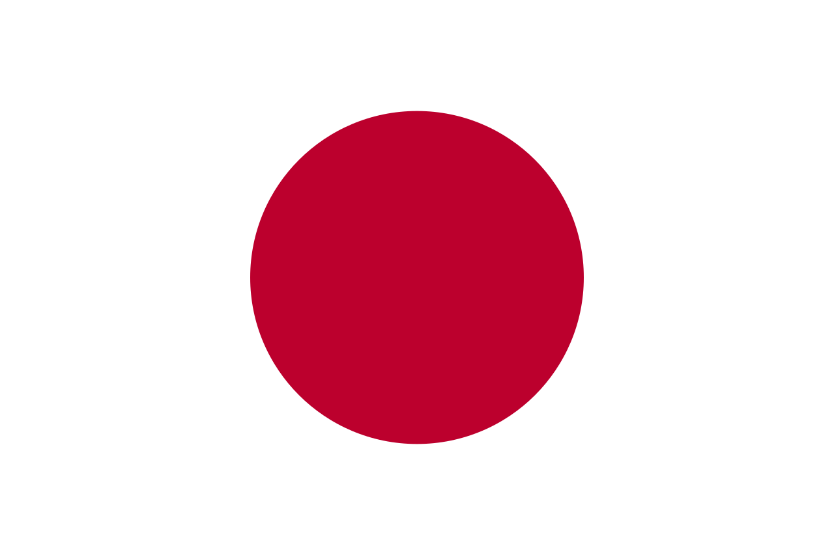 | 1 | 도쿄 | 베이징 | 타이페이 | 빅토리아 | 하노이 | 비엔티안 | 방콕 | 자카르타 | 비엔티안 | 싱가포르 | 콸라룸푸르 | 마닐라 | 뉴델리 | 울란바토르 | 카트만두 | 바그다드 | 암만 | 테헤란 | 예루살렘 | 다마스쿠 | 메카
2 | c | 아시아 수도 | '중국'의 수도는? | 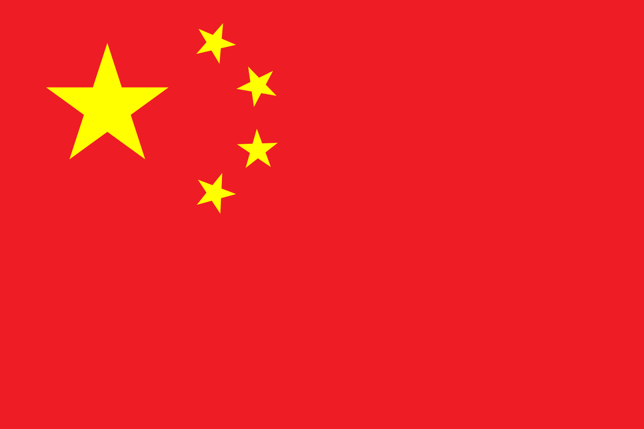 | 1 | 베이징 | 도쿄 | 타이페이 | 빅토리아 | 하노이 | 비엔티안 | 방콕 | 자카르타 | 비엔티안 | 싱가포르 | 콸라룸푸르 | 마닐라 | 뉴델리 | 울란바토르 | 카트만두 | 바그다드 | 암만 | 테헤란 | 예루살렘 | 다마스쿠 | 메카
3 | c | 아시아 수도 | '대만'의 수도는? | 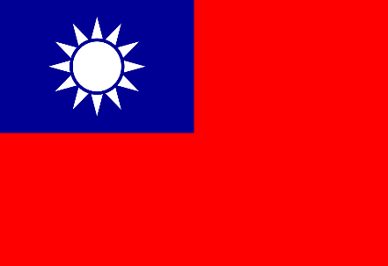 | 1 | 타이페이 | 도쿄 | 베이징 | 빅토리아 | 하노이 | 비엔티안 | 방콕 | 자카르타 | 비엔티안 | 싱가포르 | 콸라룸푸르 | 마닐라 | 뉴델리 | 울란바토르 | 카트만두 | 바그다드 | 암만 | 테헤란 | 예루살렘 | 다마스쿠 | 메카
4 | c | 아시아 수도 | '베트남'의 수도는? | 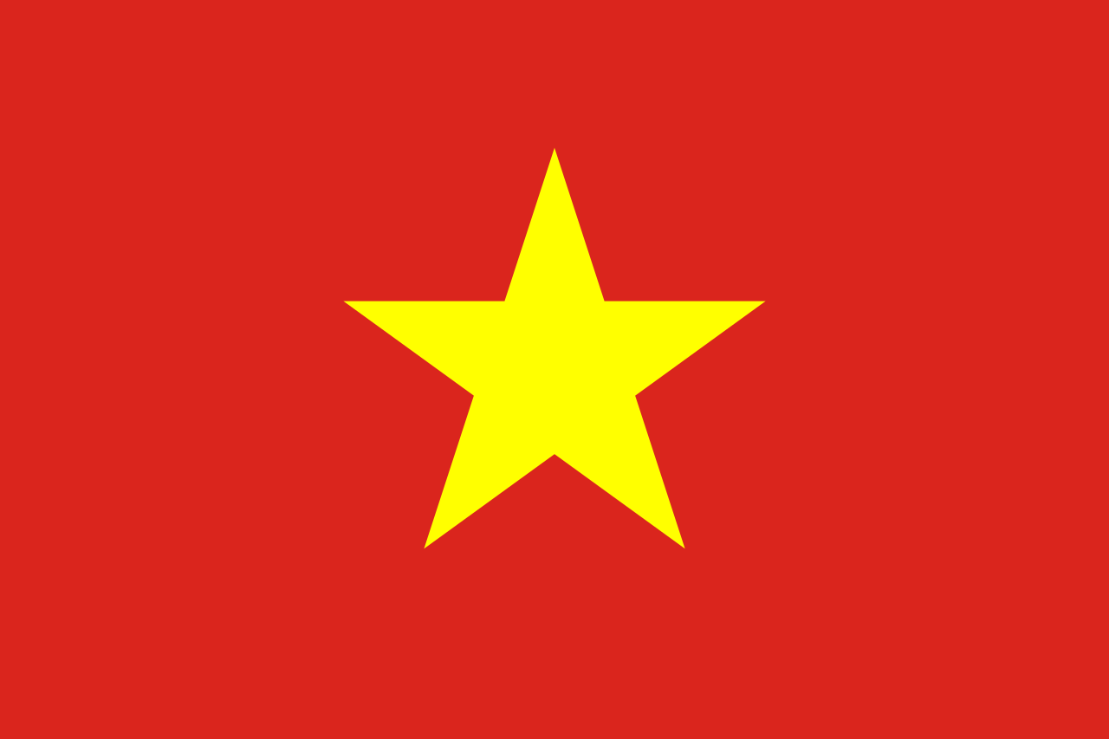 | 1 | 하노이 | 도쿄 | 베이징 | 타이페이 | 빅토리아 | 비엔티안 | 방콕 | 자카르타 | 비엔티안 | 싱가포르 | 콸라룸푸르 | 마닐라 | 뉴델리 | 울란바토르 | 카트만두 | 바그다드 | 암만 | 테헤란 | 예루살렘 | 다마스쿠 | 메카
5 | c | 아시아 수도 | '라오스'의 수도는? | 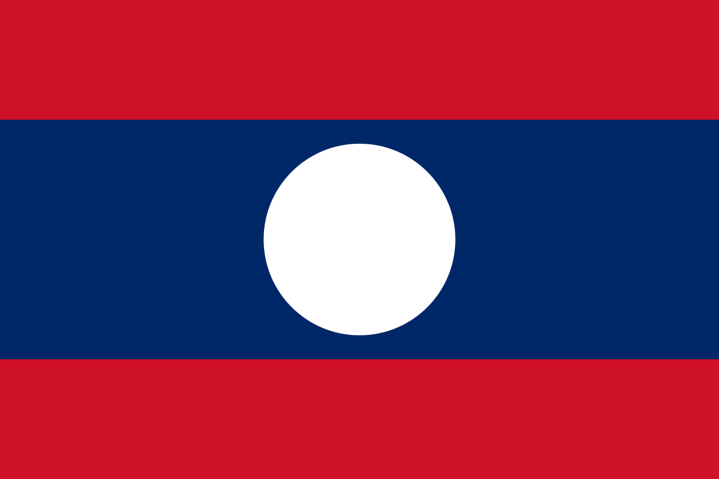 | 1 | 비엔티안 | 도쿄 | 베이징 | 타이페이 | 빅토리아 | 하노이 | 방콕 | 자카르타 | 비엔티안 | 싱가포르 | 콸라룸푸르 | 마닐라 | 뉴델리 | 울란바토르 | 카트만두 | 바그다드 | 암만 | 테헤란 | 예루살렘 | 다마스쿠 | 메카
6 | c | 아시아 수도 | '태국'의 수도는? | 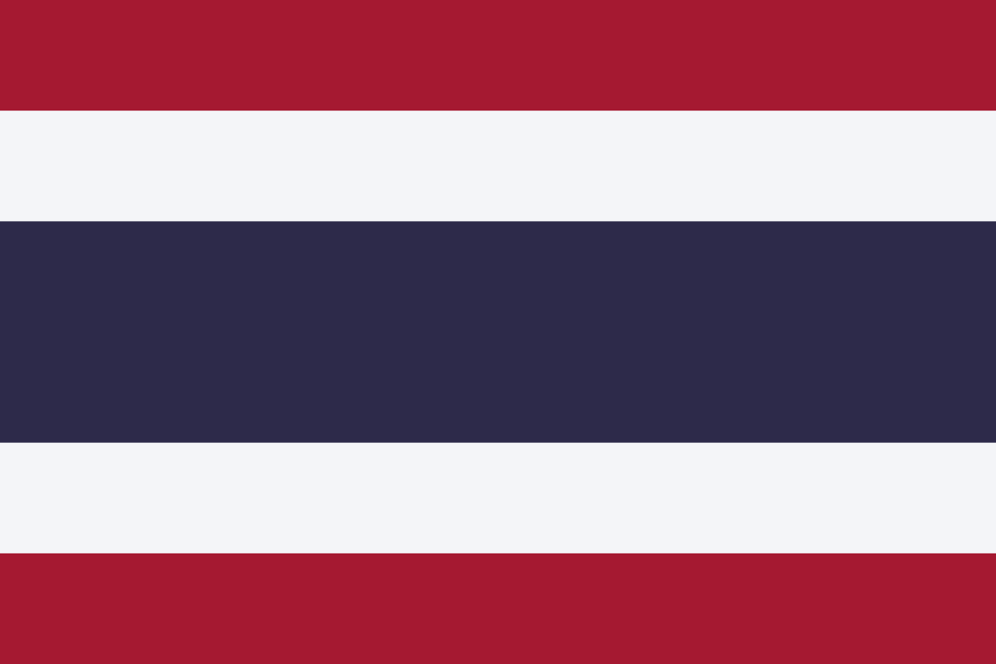 | 1 | 방콕 | 도쿄 | 베이징 | 타이페이 | 빅토리아 | 하노이 | 비엔티안 | 자카르타 | 비엔티안 | 싱가포르 | 콸라룸푸르 | 마닐라 | 뉴델리 | 울란바토르 | 카트만두 | 바그다드 | 암만 | 테헤란 | 예루살렘 | 다마스쿠 | 메카
7 | c | 아시아 수도 | '인도네시아'의 수도는? |  | 1 | 자카르타 | 도쿄 | 베이징 | 타이페이 | 빅토리아 | 하노이 | 비엔티안 | 방콕 | 비엔티안 | 싱가포르 | 콸라룸푸르 | 마닐라 | 뉴델리 | 울란바토르 | 카트만두 | 바그다드 | 암만 | 테헤란 | 예루살렘 | 다마스쿠 | 메카
8 | c | 아시아 수도 | '라오스'의 수도는? |  | 1 | 비엔티안 | 도쿄 | 베이징 | 타이페이 | 빅토리아 | 하노이 | 비엔티안 | 방콕 | 자카르타 | 싱가포르 | 콸라룸푸르 | 마닐라 | 뉴델리 | 울란바토르 | 카트만두 | 바그다드 | 암만 | 테헤란 | 예루살렘 | 다마스쿠 | 메카
9 | c | 아시아 수도 | '싱가포르'의 수도는? | 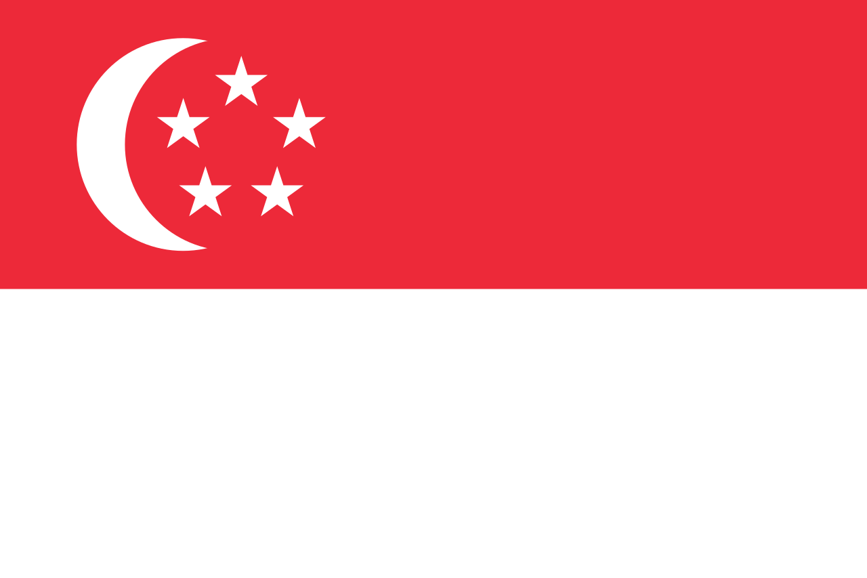 | 1 | 싱가포르 | 도쿄 | 베이징 | 타이페이 | 빅토리아 | 하노이 | 비엔티안 | 방콕 | 자카르타 | 비엔티안 | 콸라룸푸르 | 마닐라 | 뉴델리 | 울란바토르 | 카트만두 | 바그다드 | 암만 | 테헤란 | 예루살렘 | 다마스쿠 | 메카
10 | c | 아시아 수도 | '말레이시아'의 수도는? | 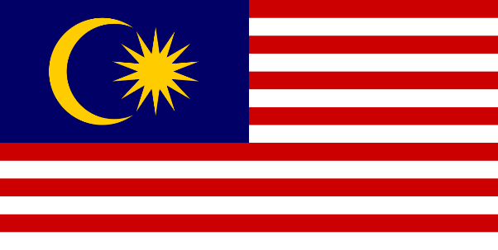 | 1 | 콸라룸푸르 | 도쿄 | 베이징 | 타이페이 | 빅토리아 | 하노이 | 비엔티안 | 방콕 | 자카르타 | 비엔티안 | 싱가포르 | 마닐라 | 뉴델리 | 울란바토르 | 카트만두 | 바그다드 | 암만 | 테헤란 | 예루살렘 | 다마스쿠 | 메카
11 | c | 아시아 수도 | '필리핀'의 수도는? | 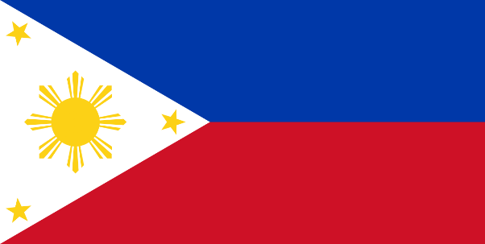 | 1 | 마닐라 | 도쿄 | 베이징 | 타이페이 | 빅토리아 | 하노이 | 비엔티안 | 방콕 | 자카르타 | 비엔티안 | 싱가포르 | 콸라룸푸르 | 뉴델리 | 울란바토르 | 카트만두 | 바그다드 | 암만 | 테헤란 | 예루살렘 | 다마스쿠 | 메카
12 | c | 아시아 수도 | '인도'의 수도는? | 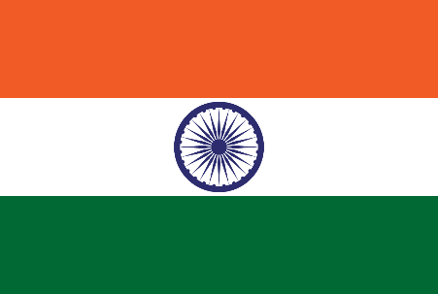 | 1 | 뉴델리 | 도쿄 | 베이징 | 타이페이 | 빅토리아 | 하노이 | 비엔티안 | 방콕 | 자카르타 | 비엔티안 | 싱가포르 | 콸라룸푸르 | 마닐라 | 울란바토르 | 카트만두 | 바그다드 | 암만 | 테헤란 | 예루살렘 | 다마스쿠 | 메카
13 | c | 아시아 수도 | '몽골'의 수도는? | 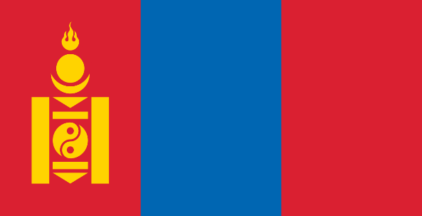 | 1 | 울란바토르 | 도쿄 | 베이징 | 타이페이 | 빅토리아 | 하노이 | 비엔티안 | 방콕 | 자카르타 | 비엔티안 | 싱가포르 | 콸라룸푸르 | 마닐라 | 뉴델리 | 카트만두 | 바그다드 | 암만 | 테헤란 | 예루살렘 | 다마스쿠 | 메카
14 | c | 아시아 수도 | '네팔'의 수도는? | 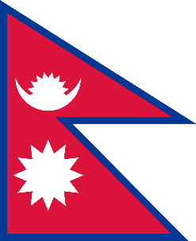 | 1 | 카트만두 | 도쿄 | 베이징 | 타이페이 | 빅토리아 | 하노이 | 비엔티안 | 방콕 | 자카르타 | 비엔티안 | 싱가포르 | 콸라룸푸르 | 마닐라 | 뉴델리 | 울란바토르 | 바그다드 | 암만 | 테헤란 | 예루살렘 | 다마스쿠 | 메카
15 | c | 아시아 수도 | '이라크'의 수도는? | 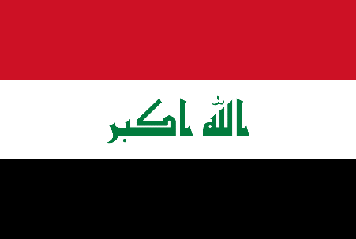 | 1 | 바그다드 | 도쿄 | 베이징 | 타이페이 | 빅토리아 | 하노이 | 비엔티안 | 방콕 | 자카르타 | 비엔티안 | 싱가포르 | 콸라룸푸르 | 마닐라 | 뉴델리 | 울란바토르 | 카트만두 | 암만 | 테헤란 | 예루살렘 | 다마스쿠 | 메카
16 | c | 아시아 수도 | '요르단'의 수도는? | 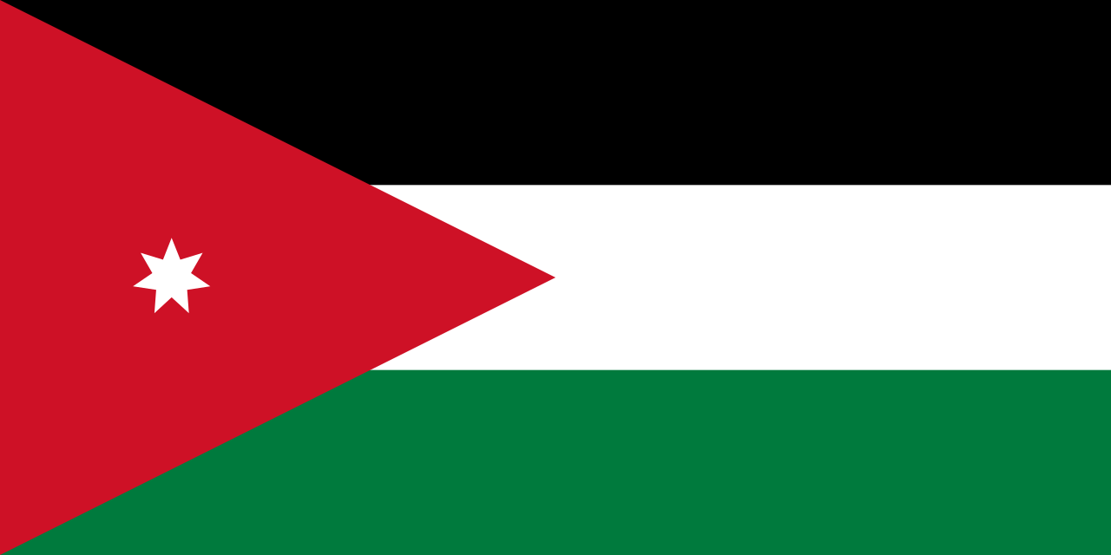 | 1 | 암만 | 도쿄 | 베이징 | 타이페이 | 빅토리아 | 하노이 | 비엔티안 | 방콕 | 자카르타 | 비엔티안 | 싱가포르 | 콸라룸푸르 | 마닐라 | 뉴델리 | 울란바토르 | 카트만두 | 바그다드 | 테헤란 | 예루살렘 | 다마스쿠 | 메카
17 | c | 아시아 수도 | '이란'의 수도는? | 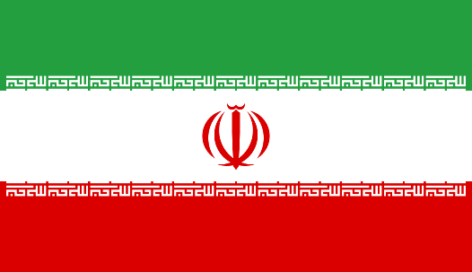 | 1 | 테헤란 | 도쿄 | 베이징 | 타이페이 | 빅토리아 | 하노이 | 비엔티안 | 방콕 | 자카르타 | 비엔티안 | 싱가포르 | 콸라룸푸르 | 마닐라 | 뉴델리 | 울란바토르 | 카트만두 | 바그다드 | 암만 | 예루살렘 | 다마스쿠 | 메카
18 | c | 아시아 수도 | '이스라엘'의 수도는? | 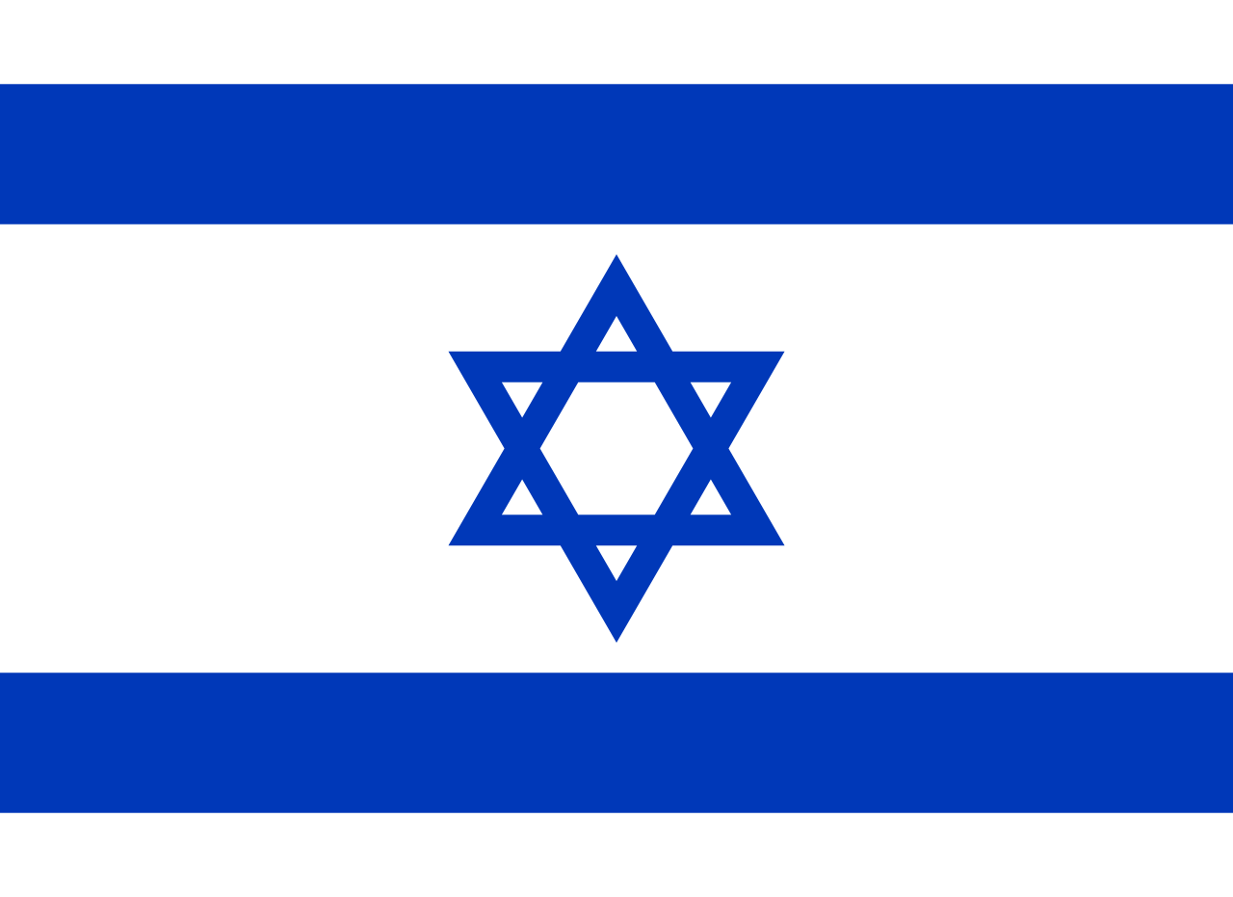 | 1 | 예루살렘 | 도쿄 | 베이징 | 타이페이 | 빅토리아 | 하노이 | 비엔티안 | 방콕 | 자카르타 | 비엔티안 | 싱가포르 | 콸라룸푸르 | 마닐라 | 뉴델리 | 울란바토르 | 카트만두 | 바그다드 | 암만 | 테헤란 | 다마스쿠 | 메카
19 | c | 아시아 수도 | '시리아'의 수도는? | 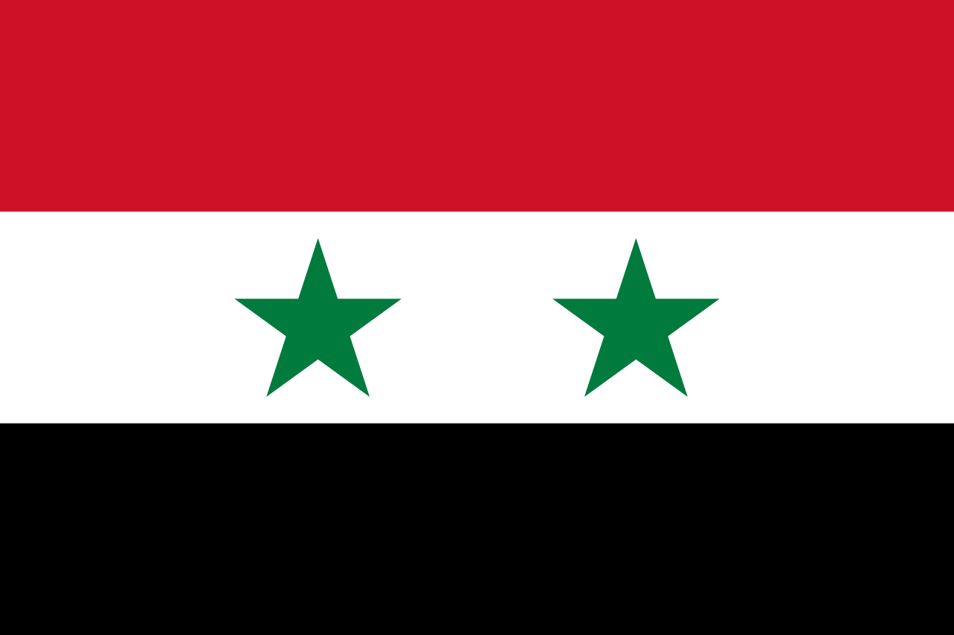 | 1 | 다마스쿠 | 도쿄 | 베이징 | 타이페이 | 빅토리아 | 하노이 | 비엔티안 | 방콕 | 자카르타 | 비엔티안 | 싱가포르 | 콸라룸푸르 | 마닐라 | 뉴델리 | 울란바토르 | 카트만두 | 바그다드 | 암만 | 테헤란 | 예루살렘 | 메카
20 | c | 아시아 수도 | '사우디 아라비아'의 수도는? | 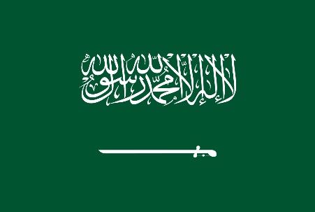 | 1 | 메카 | 도쿄 | 베이징 | 타이페이 | 빅토리아 | 하노이 | 비엔티안 | 방콕 | 자카르타 | 비엔티안 | 싱가포르 | 콸라룸푸르 | 마닐라 | 뉴델리 | 울란바토르 | 카트만두 | 바그다드 | 암만 | 테헤란 | 예루살렘 | 다마스쿠
21 | c | 유헙, 대양주 수도 | '프랑스'의 수도는? |  | 1 | 파리 | 베를린 | 런던 | 비엔나 | 마드리드 | 모나코 | 리스본 | 모스크바 | 로마 | 암스테르담 | 키예프 | 부다페스트 | 앙카라 | 코펜하겐 | 헬싱키 | 티라냐 | 아테네 | 자그레브 | 베른 | 베오그라드 | 더블린 | 부쿠레슈티 | 캔버라 | 웰린턴 | 야렌 | 포트빌라 | 수바 | 코로르 | 티라와 | 포트모르즈비
22 | c | 유헙, 대양주 수도 | '독일'의 수도는? | 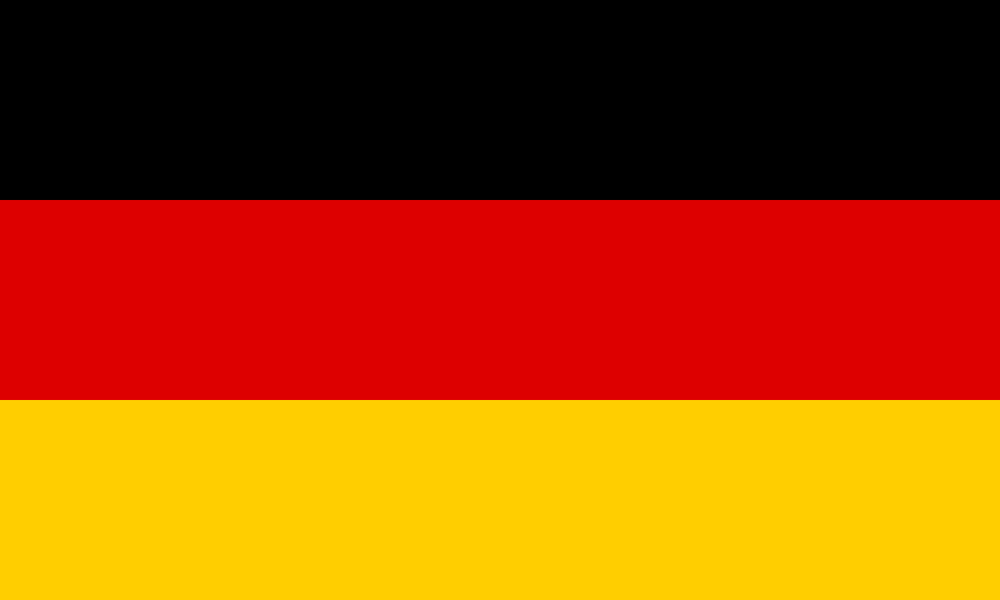 | 1 | 베를린 | 파리 | 런던 | 비엔나 | 마드리드 | 모나코 | 리스본 | 모스크바 | 로마 | 암스테르담 | 키예프 | 부다페스트 | 앙카라 | 코펜하겐 | 헬싱키 | 티라냐 | 아테네 | 자그레브 | 베른 | 베오그라드 | 더블린 | 부쿠레슈티 | 캔버라 | 웰린턴 | 야렌 | 포트빌라 | 수바 | 코로르 | 티라와 | 포트모르즈비
23 | c | 유헙, 대양주 수도 | '영국'의 수도는? | 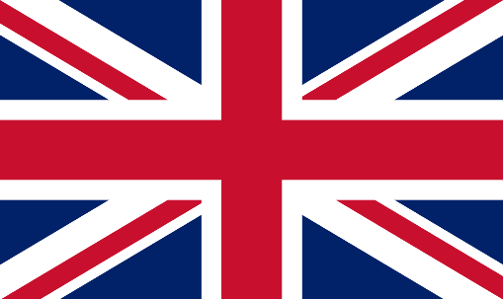 | 1 | 런던 | 파리 | 베를린 | 비엔나 | 마드리드 | 모나코 | 리스본 | 모스크바 | 로마 | 암스테르담 | 키예프 | 부다페스트 | 앙카라 | 코펜하겐 | 헬싱키 | 티라냐 | 아테네 | 자그레브 | 베른 | 베오그라드 | 더블린 | 부쿠레슈티 | 캔버라 | 웰린턴 | 야렌 | 포트빌라 | 수바 | 코로르 | 티라와 | 포트모르즈비
24 | c | 유헙, 대양주 수도 | '오스트리아'의 수도는? |  | 1 | 비엔나 | 파리 | 베를린 | 런던 | 마드리드 | 모나코 | 리스본 | 모스크바 | 로마 | 암스테르담 | 키예프 | 부다페스트 | 앙카라 | 코펜하겐 | 헬싱키 | 티라냐 | 아테네 | 자그레브 | 베른 | 베오그라드 | 더블린 | 부쿠레슈티 | 캔버라 | 웰린턴 | 야렌 | 포트빌라 | 수바 | 코로르 | 티라와 | 포트모르즈비
25 | c | 유헙, 대양주 수도 | '스페인'의 수도는? | 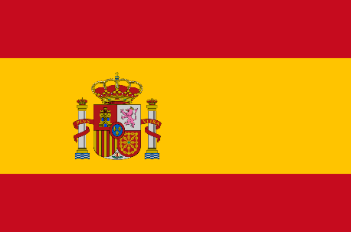 | 1 | 마드리드 | 파리 | 베를린 | 런던 | 비엔나 | 모나코 | 리스본 | 모스크바 | 로마 | 암스테르담 | 키예프 | 부다페스트 | 앙카라 | 코펜하겐 | 헬싱키 | 티라냐 | 아테네 | 자그레브 | 베른 | 베오그라드 | 더블린 | 부쿠레슈티 | 캔버라 | 웰린턴 | 야렌 | 포트빌라 | 수바 | 코로르 | 티라와 | 포트모르즈비
26 | c | 유헙, 대양주 수도 | '모나코'의 수도는? |  | 1 | 모나코 | 파리 | 베를린 | 런던 | 비엔나 | 마드리드 | 리스본 | 모스크바 | 로마 | 암스테르담 | 키예프 | 부다페스트 | 앙카라 | 코펜하겐 | 헬싱키 | 티라냐 | 아테네 | 자그레브 | 베른 | 베오그라드 | 더블린 | 부쿠레슈티 | 캔버라 | 웰린턴 | 야렌 | 포트빌라 | 수바 | 코로르 | 티라와 | 포트모르즈비
27 | c | 유헙, 대양주 수도 | '포루투갈'의 수도는? | 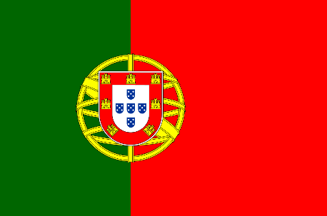 | 1 | 리스본 | 파리 | 베를린 | 런던 | 비엔나 | 마드리드 | 모나코 | 모스크바 | 로마 | 암스테르담 | 키예프 | 부다페스트 | 앙카라 | 코펜하겐 | 헬싱키 | 티라냐 | 아테네 | 자그레브 | 베른 | 베오그라드 | 더블린 | 부쿠레슈티 | 캔버라 | 웰린턴 | 야렌 | 포트빌라 | 수바 | 코로르 | 티라와 | 포트모르즈비
28 | c | 유헙, 대양주 수도 | '러시아'의 수도는? | 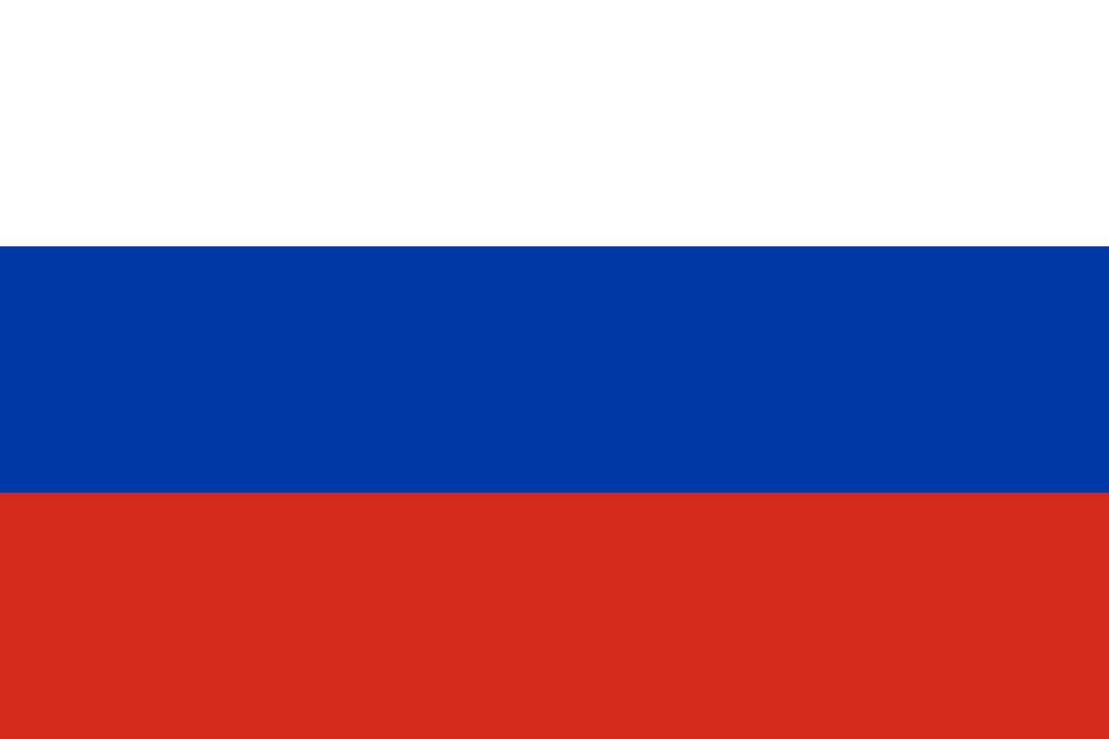 | 1 | 모스크바 | 파리 | 베를린 | 런던 | 비엔나 | 마드리드 | 모나코 | 리스본 | 로마 | 암스테르담 | 키예프 | 부다페스트 | 앙카라 | 코펜하겐 | 헬싱키 | 티라냐 | 아테네 | 자그레브 | 베른 | 베오그라드 | 더블린 | 부쿠레슈티 | 캔버라 | 웰린턴 | 야렌 | 포트빌라 | 수바 | 코로르 | 티라와 | 포트모르즈비
29 | c | 유헙, 대양주 수도 | '이탈리아'의 수도는? | 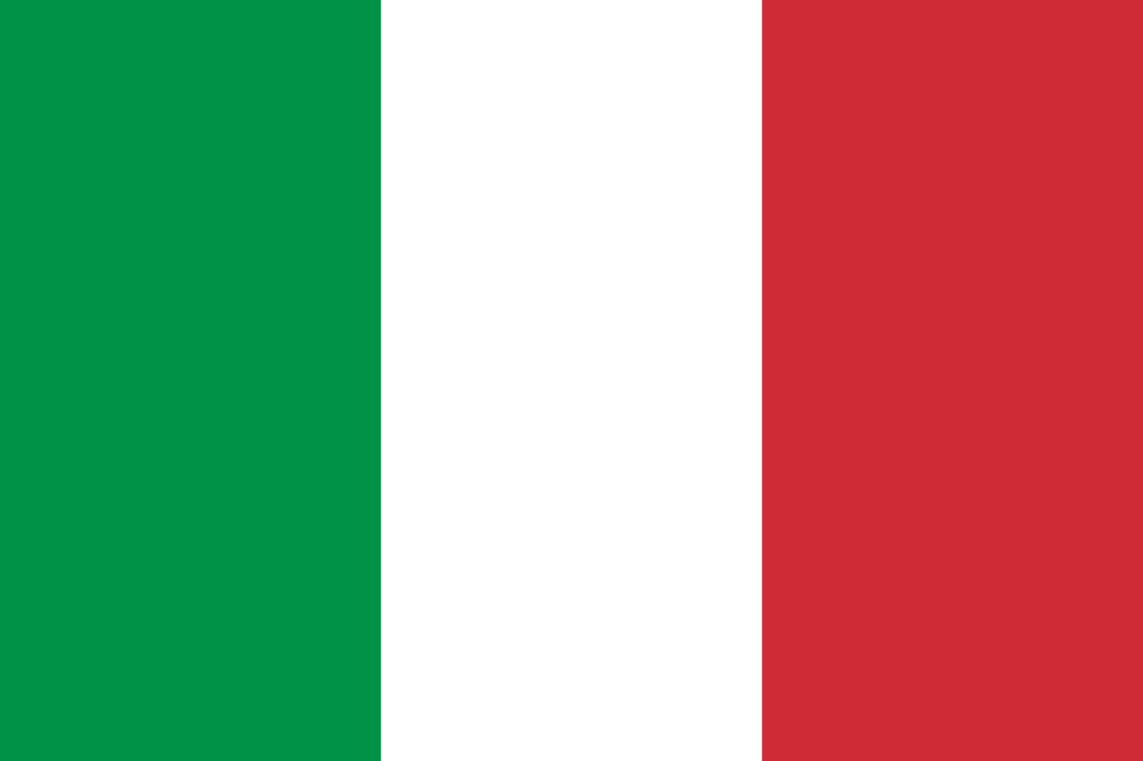 | 1 | 로마 | 파리 | 베를린 | 런던 | 비엔나 | 마드리드 | 모나코 | 리스본 | 모스크바 | 암스테르담 | 키예프 | 부다페스트 | 앙카라 | 코펜하겐 | 헬싱키 | 티라냐 | 아테네 | 자그레브 | 베른 | 베오그라드 | 더블린 | 부쿠레슈티 | 캔버라 | 웰린턴 | 야렌 | 포트빌라 | 수바 | 코로르 | 티라와 | 포트모르즈비
30 | c | 유헙, 대양주 수도 | '네덜란드'의 수도는? | 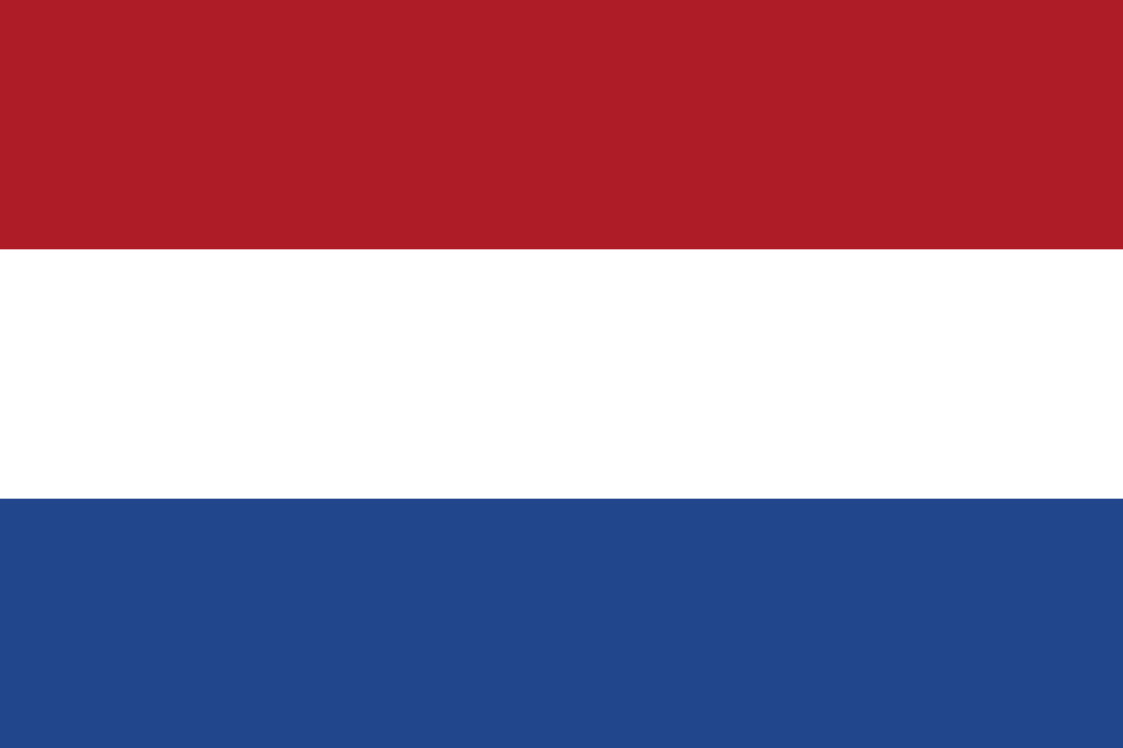 | 1 | 암스테르담 | 파리 | 베를린 | 런던 | 비엔나 | 마드리드 | 모나코 | 리스본 | 모스크바 | 로마 | 키예프 | 부다페스트 | 앙카라 | 코펜하겐 | 헬싱키 | 티라냐 | 아테네 | 자그레브 | 베른 | 베오그라드 | 더블린 | 부쿠레슈티 | 캔버라 | 웰린턴 | 야렌 | 포트빌라 | 수바 | 코로르 | 티라와 | 포트모르즈비
31 | c | 유헙, 대양주 수도 | '우크라이나'의 수도는? | 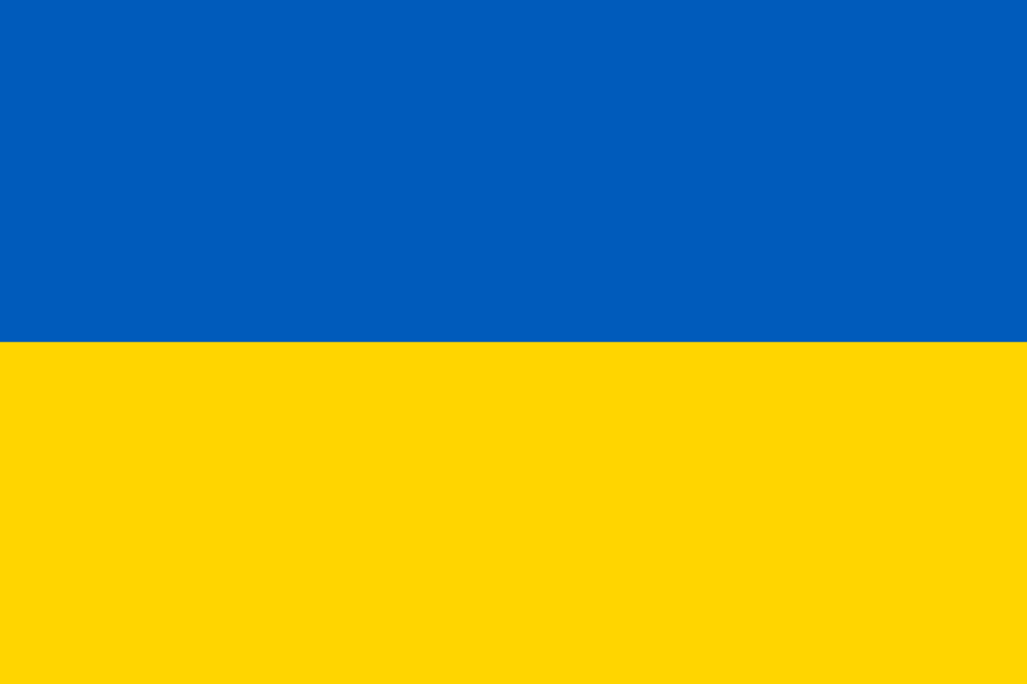 | 1 | 키예프 | 파리 | 베를린 | 런던 | 비엔나 | 마드리드 | 모나코 | 리스본 | 모스크바 | 로마 | 암스테르담 | 부다페스트 | 앙카라 | 코펜하겐 | 헬싱키 | 티라냐 | 아테네 | 자그레브 | 베른 | 베오그라드 | 더블린 | 부쿠레슈티 | 캔버라 | 웰린턴 | 야렌 | 포트빌라 | 수바 | 코로르 | 티라와 | 포트모르즈비
32 | c | 유헙, 대양주 수도 | '헝가리'의 수도는? | 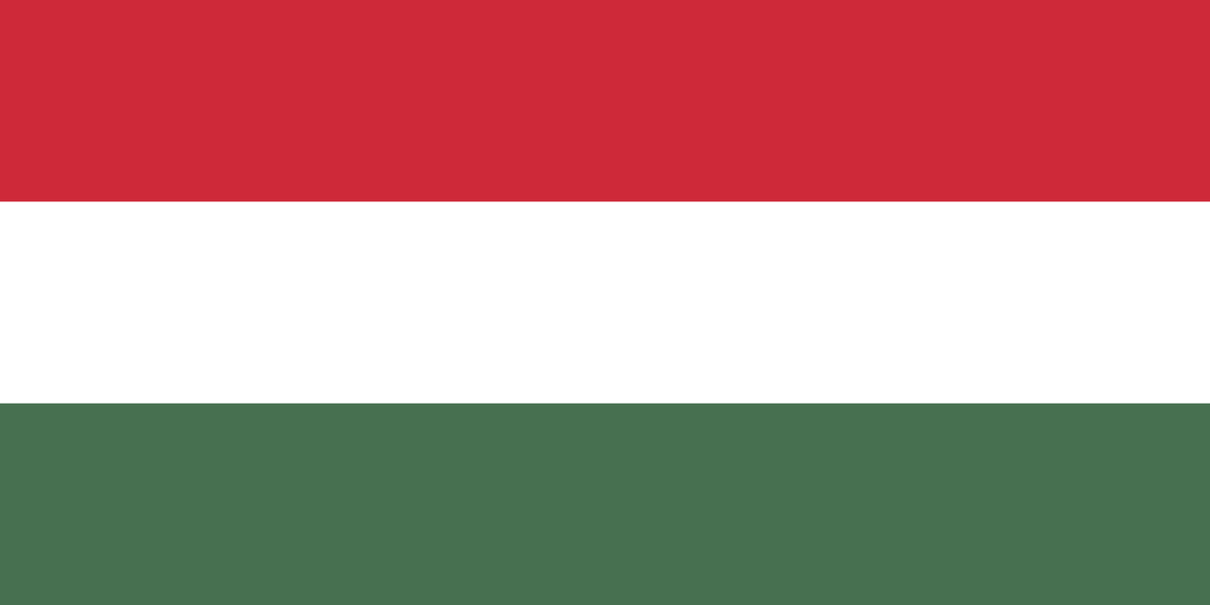 | 1 | 부다페스트 | 파리 | 베를린 | 런던 | 비엔나 | 마드리드 | 모나코 | 리스본 | 모스크바 | 로마 | 암스테르담 | 키예프 | 앙카라 | 코펜하겐 | 헬싱키 | 티라냐 | 아테네 | 자그레브 | 베른 | 베오그라드 | 더블린 | 부쿠레슈티 | 캔버라 | 웰린턴 | 야렌 | 포트빌라 | 수바 | 코로르 | 티라와 | 포트모르즈비
33 | c | 유헙, 대양주 수도 | 터키(튀르키예)'의 수도는? | 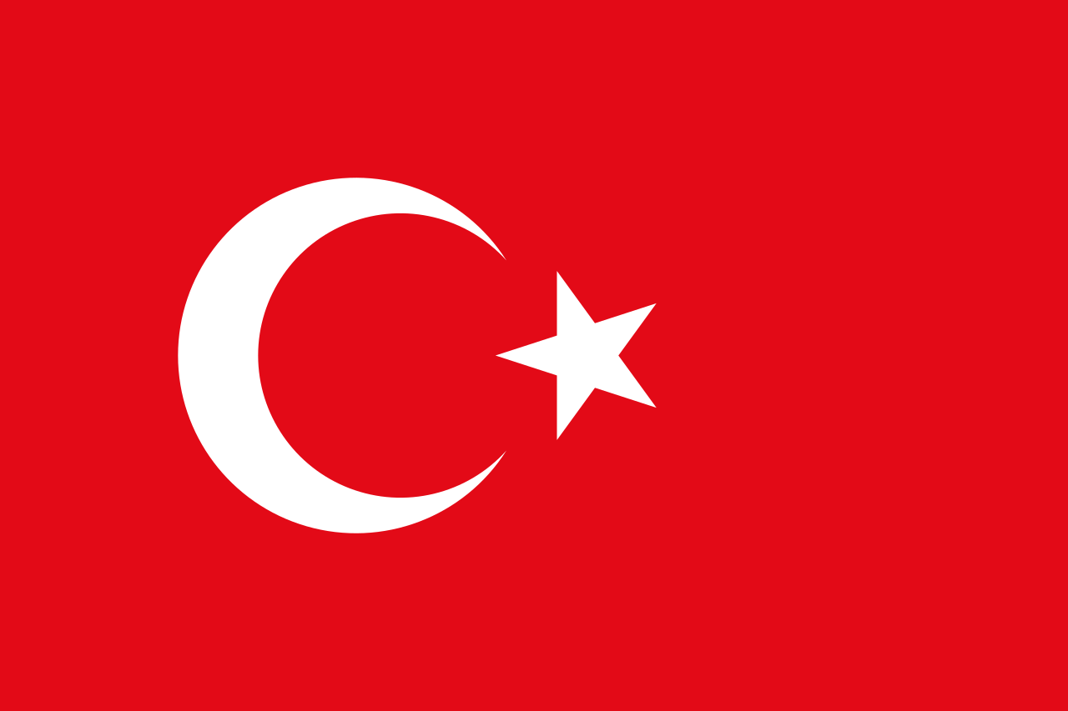 | 1 | 앙카라 | 파리 | 베를린 | 런던 | 비엔나 | 마드리드 | 모나코 | 리스본 | 모스크바 | 로마 | 암스테르담 | 키예프 | 부다페스트 | 코펜하겐 | 헬싱키 | 티라냐 | 아테네 | 자그레브 | 베른 | 베오그라드 | 더블린 | 부쿠레슈티 | 캔버라 | 웰린턴 | 야렌 | 포트빌라 | 수바 | 코로르 | 티라와 | 포트모르즈비
34 | c | 유헙, 대양주 수도 | '덴마크'의 수도는? | 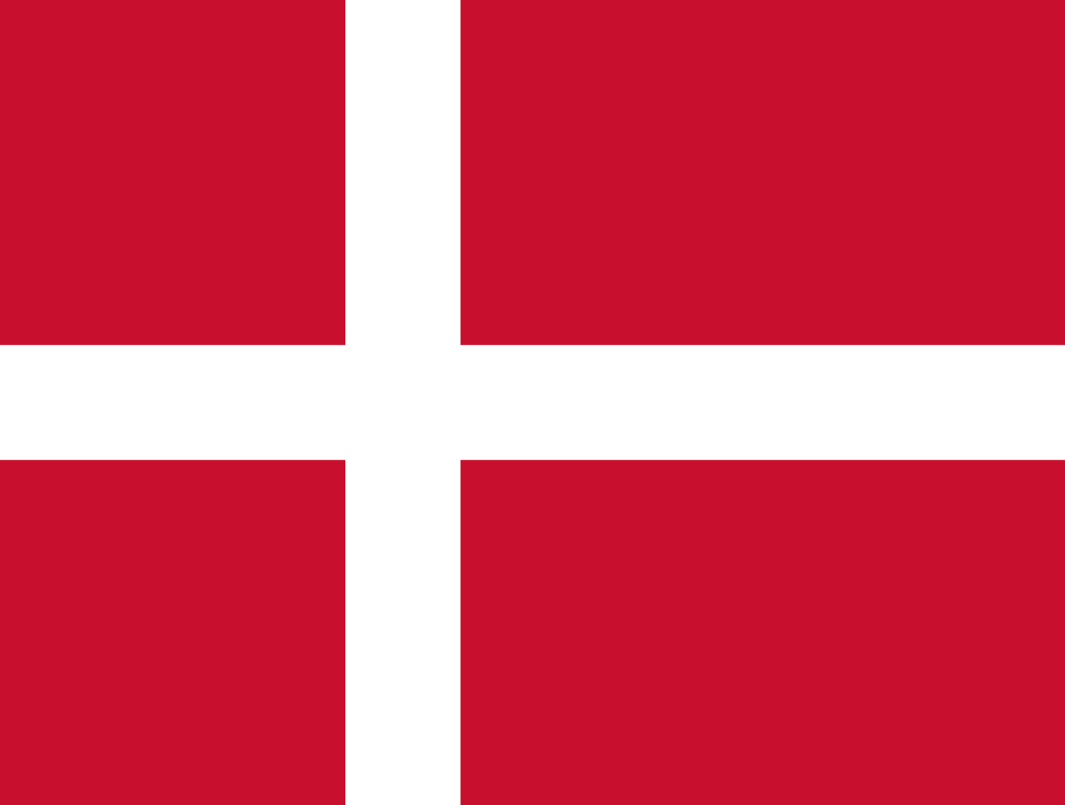 | 1 | 코펜하겐 | 파리 | 베를린 | 런던 | 비엔나 | 마드리드 | 모나코 | 리스본 | 모스크바 | 로마 | 암스테르담 | 키예프 | 부다페스트 | 앙카라 | 헬싱키 | 티라냐 | 아테네 | 자그레브 | 베른 | 베오그라드 | 더블린 | 부쿠레슈티 | 캔버라 | 웰린턴 | 야렌 | 포트빌라 | 수바 | 코로르 | 티라와 | 포트모르즈비
35 | c | 유헙, 대양주 수도 | '핀란드'의 수도는? | 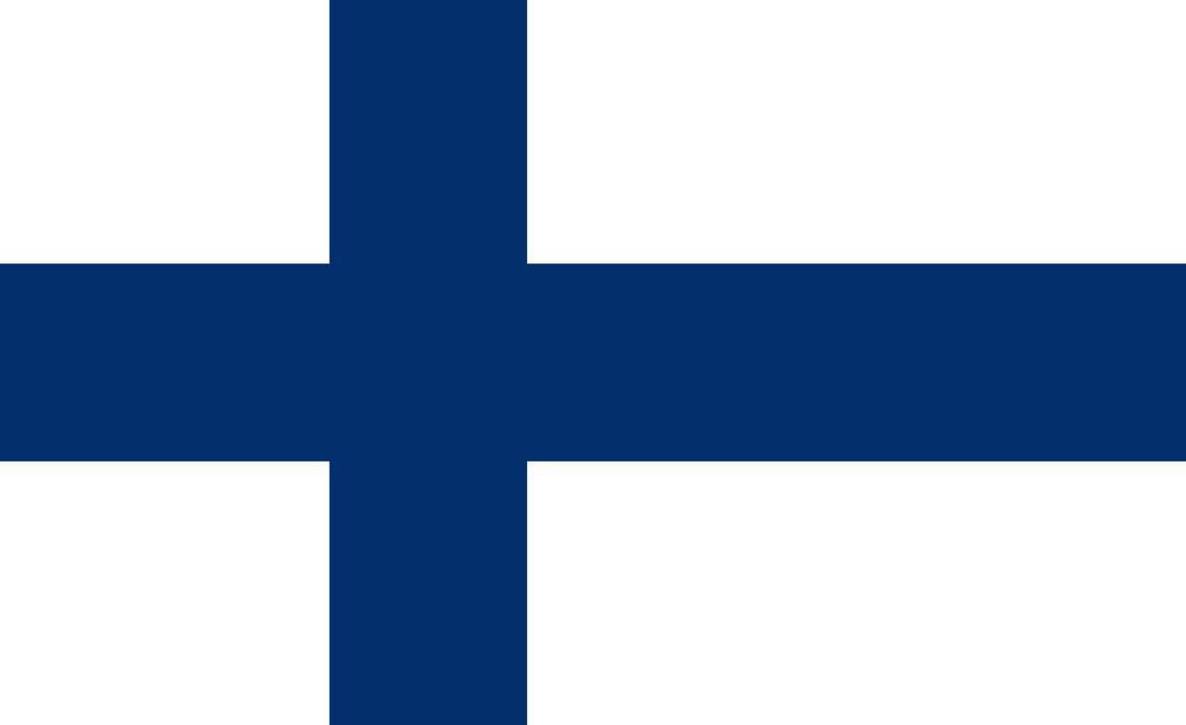 | 1 | 헬싱키 | 파리 | 베를린 | 런던 | 비엔나 | 마드리드 | 모나코 | 리스본 | 모스크바 | 로마 | 암스테르담 | 키예프 | 부다페스트 | 앙카라 | 코펜하겐 | 티라냐 | 아테네 | 자그레브 | 베른 | 베오그라드 | 더블린 | 부쿠레슈티 | 캔버라 | 웰린턴 | 야렌 | 포트빌라 | 수바 | 코로르 | 티라와 | 포트모르즈비
36 | c | 유헙, 대양주 수도 | '알바니아'의 수도는? | 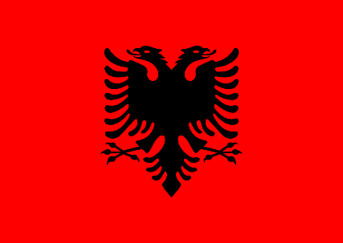 | 1 | 티라냐 | 파리 | 베를린 | 런던 | 비엔나 | 마드리드 | 모나코 | 리스본 | 모스크바 | 로마 | 암스테르담 | 키예프 | 부다페스트 | 앙카라 | 코펜하겐 | 헬싱키 | 아테네 | 자그레브 | 베른 | 베오그라드 | 더블린 | 부쿠레슈티 | 캔버라 | 웰린턴 | 야렌 | 포트빌라 | 수바 | 코로르 | 티라와 | 포트모르즈비
37 | c | 유헙, 대양주 수도 | '그리스'의 수도는? | 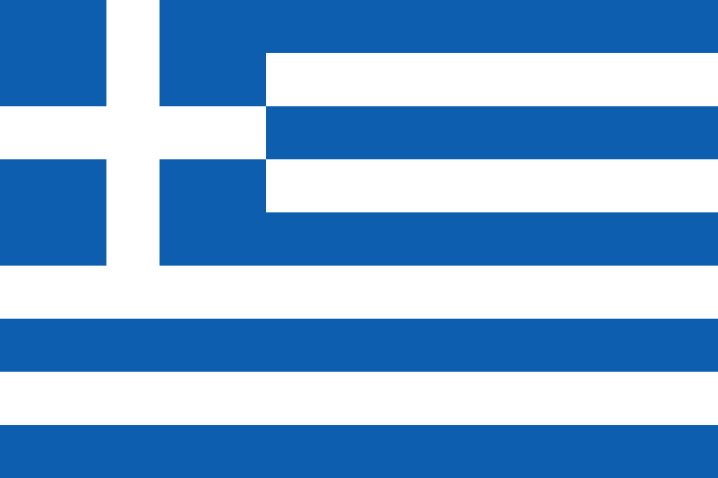 | 1 | 아테네 | 파리 | 베를린 | 런던 | 비엔나 | 마드리드 | 모나코 | 리스본 | 모스크바 | 로마 | 암스테르담 | 키예프 | 부다페스트 | 앙카라 | 코펜하겐 | 헬싱키 | 티라냐 | 자그레브 | 베른 | 베오그라드 | 더블린 | 부쿠레슈티 | 캔버라 | 웰린턴 | 야렌 | 포트빌라 | 수바 | 코로르 | 티라와 | 포트모르즈비
38 | c | 유헙, 대양주 수도 | '크로아티아'의 수도는? | 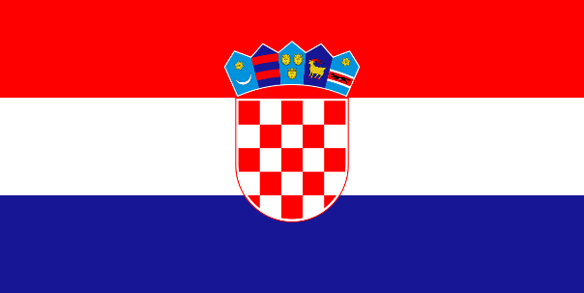 | 1 | 자그레브 | 파리 | 베를린 | 런던 | 비엔나 | 마드리드 | 모나코 | 리스본 | 모스크바 | 로마 | 암스테르담 | 키예프 | 부다페스트 | 앙카라 | 코펜하겐 | 헬싱키 | 티라냐 | 아테네 | 베른 | 베오그라드 | 더블린 | 부쿠레슈티 | 캔버라 | 웰린턴 | 야렌 | 포트빌라 | 수바 | 코로르 | 티라와 | 포트모르즈비
39 | c | 유헙, 대양주 수도 | '스위스'의 수도는? | 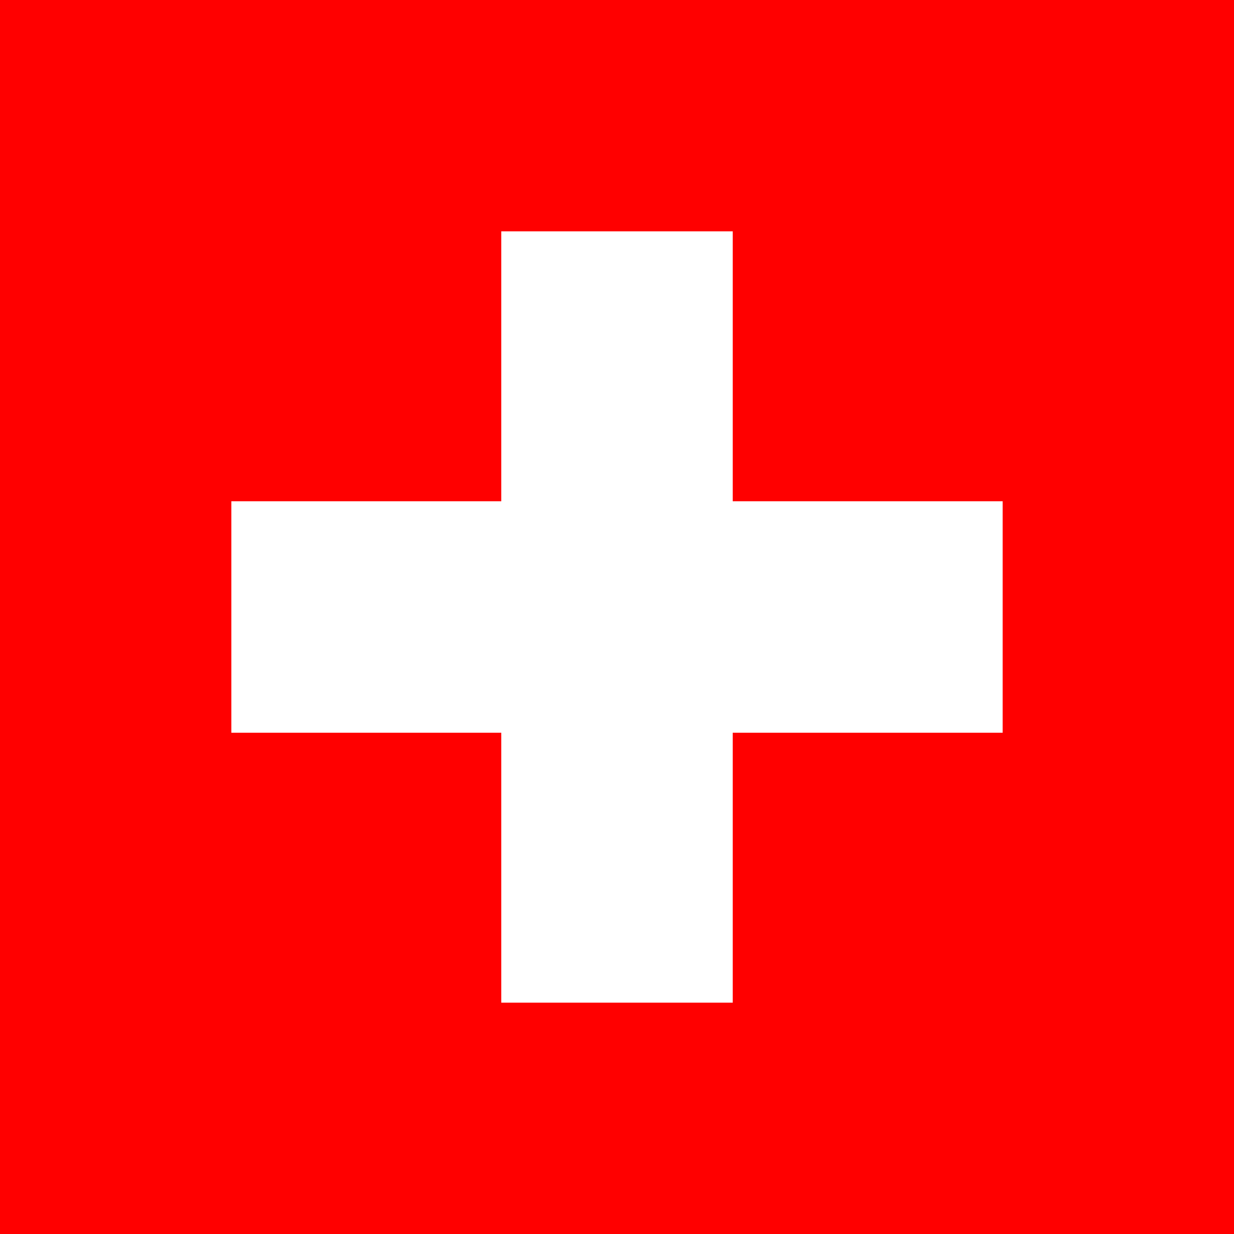 | 1 | 베른 | 파리 | 베를린 | 런던 | 비엔나 | 마드리드 | 모나코 | 리스본 | 모스크바 | 로마 | 암스테르담 | 키예프 | 부다페스트 | 앙카라 | 코펜하겐 | 헬싱키 | 티라냐 | 아테네 | 자그레브 | 베오그라드 | 더블린 | 부쿠레슈티 | 캔버라 | 웰린턴 | 야렌 | 포트빌라 | 수바 | 코로르 | 티라와 | 포트모르즈비
40 | c | 유헙, 대양주 수도 | '유고슬라비아'의 수도는? | 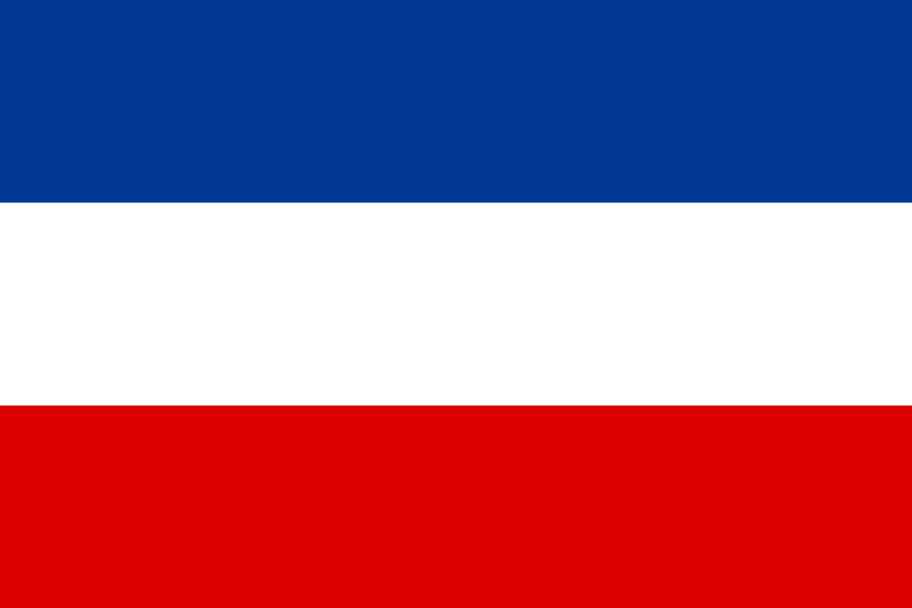 | 1 | 베오그라드 | 파리 | 베를린 | 런던 | 비엔나 | 마드리드 | 모나코 | 리스본 | 모스크바 | 로마 | 암스테르담 | 키예프 | 부다페스트 | 앙카라 | 코펜하겐 | 헬싱키 | 티라냐 | 아테네 | 자그레브 | 베른 | 더블린 | 부쿠레슈티 | 캔버라 | 웰린턴 | 야렌 | 포트빌라 | 수바 | 코로르 | 티라와 | 포트모르즈비
41 | c | 유헙, 대양주 수도 | '아일랜드'의 수도는? | 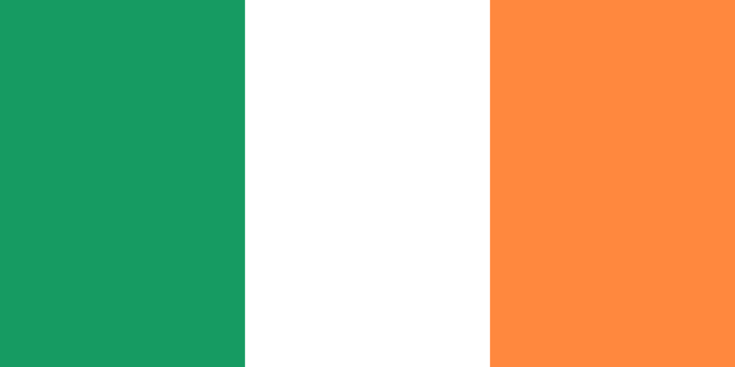 | 1 | 더블린 | 파리 | 베를린 | 런던 | 비엔나 | 마드리드 | 모나코 | 리스본 | 모스크바 | 로마 | 암스테르담 | 키예프 | 부다페스트 | 앙카라 | 코펜하겐 | 헬싱키 | 티라냐 | 아테네 | 자그레브 | 베른 | 베오그라드 | 부쿠레슈티 | 캔버라 | 웰린턴 | 야렌 | 포트빌라 | 수바 | 코로르 | 티라와 | 포트모르즈비
42 | c | 유헙, 대양주 수도 | '루마니아'의 수도는? | 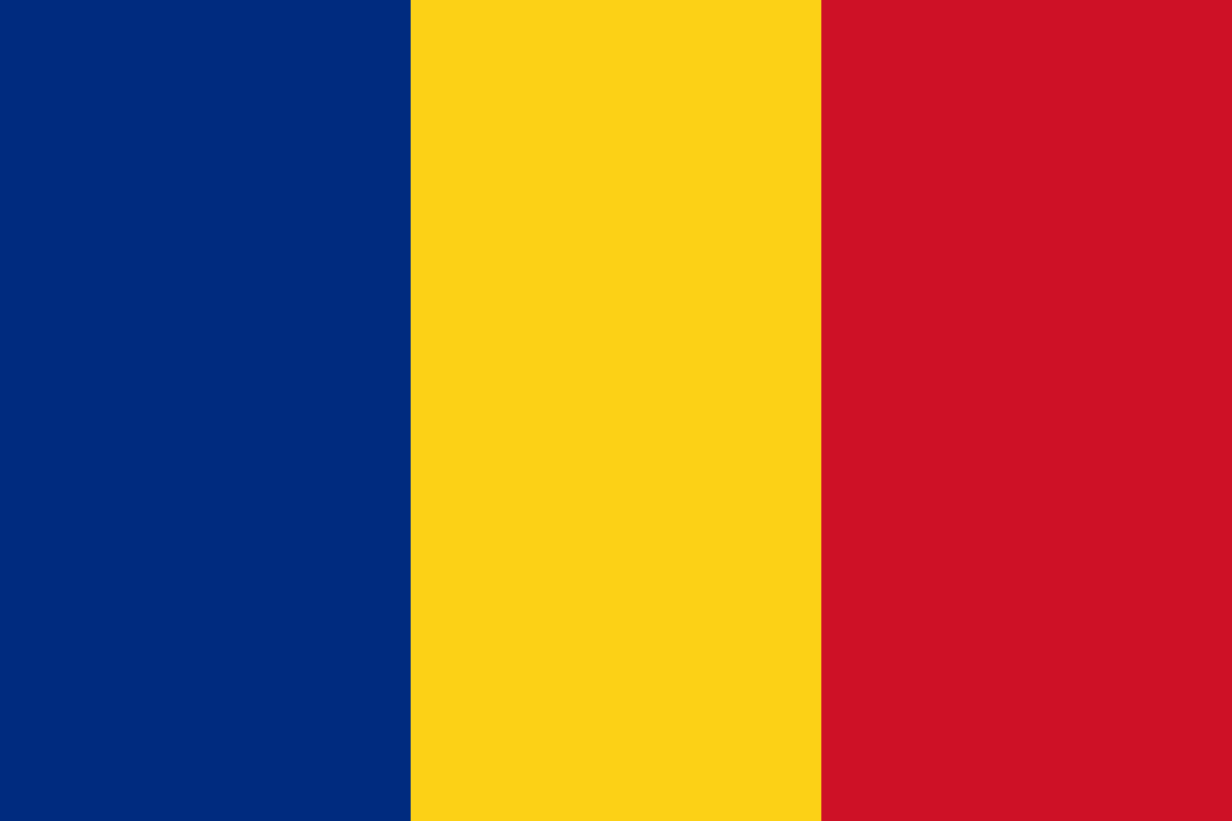 | 1 | 부쿠레슈티 | 파리 | 베를린 | 런던 | 비엔나 | 마드리드 | 모나코 | 리스본 | 모스크바 | 로마 | 암스테르담 | 키예프 | 부다페스트 | 앙카라 | 코펜하겐 | 헬싱키 | 티라냐 | 아테네 | 자그레브 | 베른 | 베오그라드 | 더블린 | 캔버라 | 웰린턴 | 야렌 | 포트빌라 | 수바 | 코로르 | 티라와 | 포트모르즈비
43 | c | 유헙, 대양주 수도 | 호주(오스트레일리아)'의 수도는? | 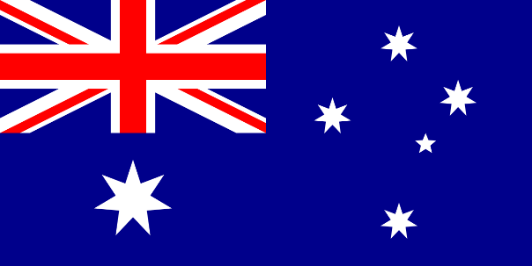 | 1 | 캔버라 | 파리 | 베를린 | 런던 | 비엔나 | 마드리드 | 모나코 | 리스본 | 모스크바 | 로마 | 암스테르담 | 키예프 | 부다페스트 | 앙카라 | 코펜하겐 | 헬싱키 | 티라냐 | 아테네 | 자그레브 | 베른 | 베오그라드 | 더블린 | 부쿠레슈티 | 웰린턴 | 야렌 | 포트빌라 | 수바 | 코로르 | 티라와 | 포트모르즈비
44 | c | 유헙, 대양주 수도 | '뉴질랜드'의 수도는? | 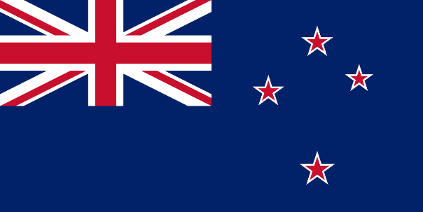 | 1 | 웰린턴 | 파리 | 베를린 | 런던 | 비엔나 | 마드리드 | 모나코 | 리스본 | 모스크바 | 로마 | 암스테르담 | 키예프 | 부다페스트 | 앙카라 | 코펜하겐 | 헬싱키 | 티라냐 | 아테네 | 자그레브 | 베른 | 베오그라드 | 더블린 | 부쿠레슈티 | 캔버라 | 야렌 | 포트빌라 | 수바 | 코로르 | 티라와 | 포트모르즈비
45 | c | 유헙, 대양주 수도 | '나우루'의 수도는? | 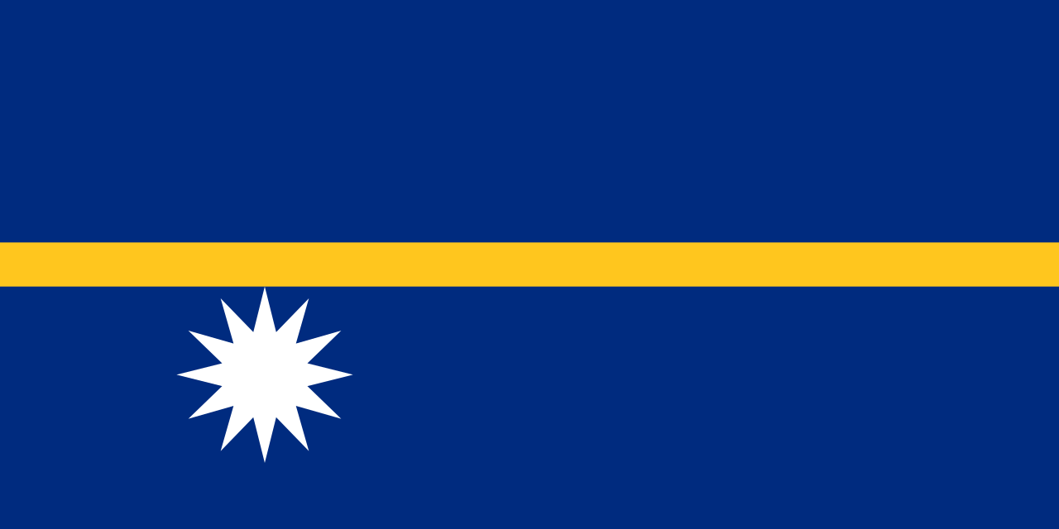 | 1 | 야렌 | 파리 | 베를린 | 런던 | 비엔나 | 마드리드 | 모나코 | 리스본 | 모스크바 | 로마 | 암스테르담 | 키예프 | 부다페스트 | 앙카라 | 코펜하겐 | 헬싱키 | 티라냐 | 아테네 | 자그레브 | 베른 | 베오그라드 | 더블린 | 부쿠레슈티 | 캔버라 | 웰린턴 | 포트빌라 | 수바 | 코로르 | 티라와 | 포트모르즈비
46 | c | 유헙, 대양주 수도 | '바누아투'의 수도는? | 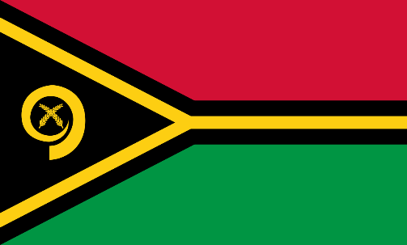 | 1 | 포트빌라 | 파리 | 베를린 | 런던 | 비엔나 | 마드리드 | 모나코 | 리스본 | 모스크바 | 로마 | 암스테르담 | 키예프 | 부다페스트 | 앙카라 | 코펜하겐 | 헬싱키 | 티라냐 | 아테네 | 자그레브 | 베른 | 베오그라드 | 더블린 | 부쿠레슈티 | 캔버라 | 웰린턴 | 야렌 | 수바 | 코로르 | 티라와 | 포트모르즈비
47 | c | 유헙, 대양주 수도 | '피지'의 수도는? | 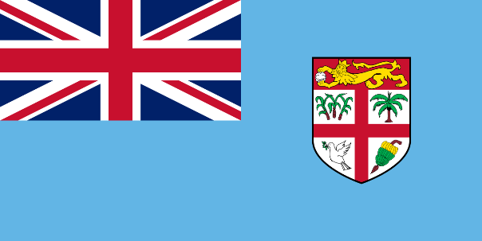 | 1 | 수바 | 파리 | 베를린 | 런던 | 비엔나 | 마드리드 | 모나코 | 리스본 | 모스크바 | 로마 | 암스테르담 | 키예프 | 부다페스트 | 앙카라 | 코펜하겐 | 헬싱키 | 티라냐 | 아테네 | 자그레브 | 베른 | 베오그라드 | 더블린 | 부쿠레슈티 | 캔버라 | 웰린턴 | 야렌 | 포트빌라 | 코로르 | 티라와 | 포트모르즈비
48 | c | 유헙, 대양주 수도 | '팔라우'의 수도는? | 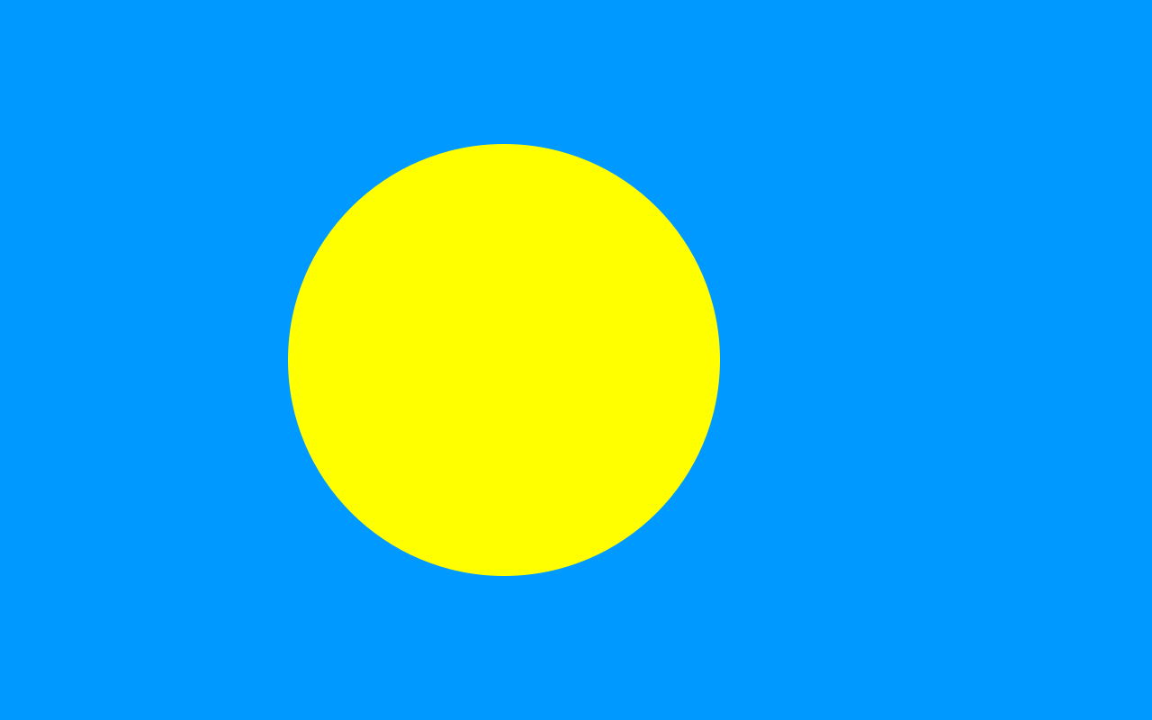 | 1 | 코로르 | 파리 | 베를린 | 런던 | 비엔나 | 마드리드 | 모나코 | 리스본 | 모스크바 | 로마 | 암스테르담 | 키예프 | 부다페스트 | 앙카라 | 코펜하겐 | 헬싱키 | 티라냐 | 아테네 | 자그레브 | 베른 | 베오그라드 | 더블린 | 부쿠레슈티 | 캔버라 | 웰린턴 | 야렌 | 포트빌라 | 수바 | 티라와 | 포트모르즈비
49 | c | 유헙, 대양주 수도 | '키리바시'의 수도는? | 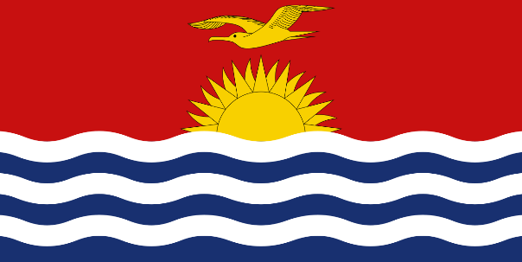 | 1 | 티라와 | 파리 | 베를린 | 런던 | 비엔나 | 마드리드 | 모나코 | 리스본 | 모스크바 | 로마 | 암스테르담 | 키예프 | 부다페스트 | 앙카라 | 코펜하겐 | 헬싱키 | 티라냐 | 아테네 | 자그레브 | 베른 | 베오그라드 | 더블린 | 부쿠레슈티 | 캔버라 | 웰린턴 | 야렌 | 포트빌라 | 수바 | 코로르 | 포트모르즈비
50 | c | 유헙, 대양주 수도 | '파푸아뉴기니'의 수도는? | 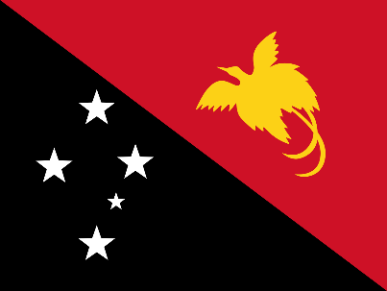 | 1 | 포트모르즈비 | 파리 | 베를린 | 런던 | 비엔나 | 마드리드 | 모나코 | 리스본 | 모스크바 | 로마 | 암스테르담 | 키예프 | 부다페스트 | 앙카라 | 코펜하겐 | 헬싱키 | 티라냐 | 아테네 | 자그레브 | 베른 | 베오그라드 | 더블린 | 부쿠레슈티 | 캔버라 | 웰린턴 | 야렌 | 포트빌라 | 수바 | 코로르 | 티라와
51 | c | 아메리카, 아프리카 수도 | '캐나다'의 수도는? | 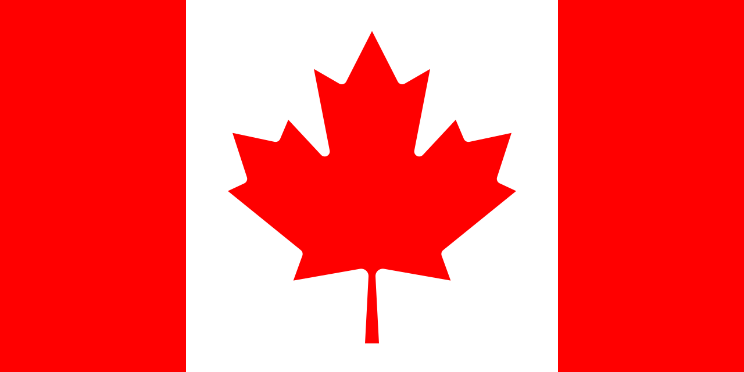 | 1 | 오타와 | 워싱턴DC | 멕시코시티 | 브라질리아 | 나소 | 보고타 | 아순시온 | 라파스 | 리마 | 몬테비데오 | 로조 | 키토 | 산티아고 | 부에노스아이레스 | 테구시갈파 | 산살바도르 | 산호세 | 킹스턴 | 라바트 | 알제 | 트리폴리 | 카이로 | 하르툼 | 아디스아바바 | 모가디슈 | 은자메나 | 바마코 | 코나크리 | 아크라 | 리브르빌 | 프리토리아 | 키갈리 | 릴롱궤 | 음바바네 | 튀니스 | 나이로비 | 다르에스살람
52 | c | 아메리카, 아프리카 수도 | '미국'의 수도는? | 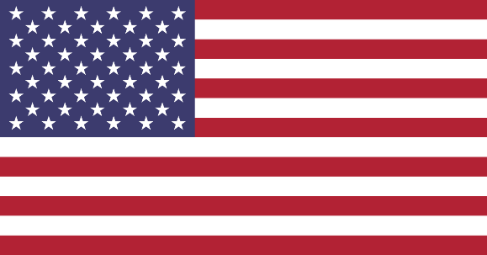 | 1 | 워싱턴DC | 멕시코시티 | 브라질리아 | 나소 | 보고타 | 아순시온 | 라파스 | 리마 | 몬테비데오 | 로조 | 키토 | 산티아고 | 부에노스아이레스 | 테구시갈파 | 산살바도르 | 산호세 | 킹스턴 | 라바트 | 알제 | 트리폴리 | 카이로 | 하르툼 | 아디스아바바 | 모가디슈 | 은자메나 | 바마코 | 코나크리 | 아크라 | 리브르빌 | 프리토리아 | 키갈리 | 릴롱궤 | 음바바네 | 튀니스 | 나이로비 | 다르에스살람 | 브리자빌
53 | c | 아메리카, 아프리카 수도 | '멕시코'의 수도는? | 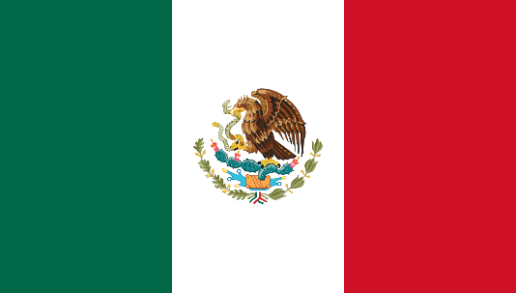 | 1 | 멕시코시티 | 워싱턴DC | 브라질리아 | 나소 | 보고타 | 아순시온 | 라파스 | 리마 | 몬테비데오 | 로조 | 키토 | 산티아고 | 부에노스아이레스 | 테구시갈파 | 산살바도르 | 산호세 | 킹스턴 | 라바트 | 알제 | 트리폴리 | 카이로 | 하르툼 | 아디스아바바 | 모가디슈 | 은자메나 | 바마코 | 코나크리 | 아크라 | 리브르빌 | 프리토리아 | 키갈리 | 릴롱궤 | 음바바네 | 튀니스 | 나이로비 | 다르에스살람 | 브리자빌
54 | c | 아메리카, 아프리카 수도 | '브라질'의 수도는? | 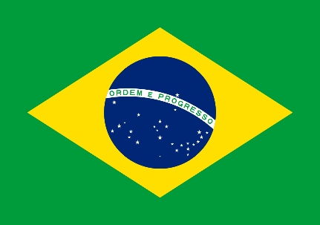 | 1 | 브라질리아 | 워싱턴DC | 멕시코시티 | 나소 | 보고타 | 아순시온 | 라파스 | 리마 | 몬테비데오 | 로조 | 키토 | 산티아고 | 부에노스아이레스 | 테구시갈파 | 산살바도르 | 산호세 | 킹스턴 | 라바트 | 알제 | 트리폴리 | 카이로 | 하르툼 | 아디스아바바 | 모가디슈 | 은자메나 | 바마코 | 코나크리 | 아크라 | 리브르빌 | 프리토리아 | 키갈리 | 릴롱궤 | 음바바네 | 튀니스 | 나이로비 | 다르에스살람 | 브리자빌
55 | c | 아메리카, 아프리카 수도 | '바하마'의 수도는? | 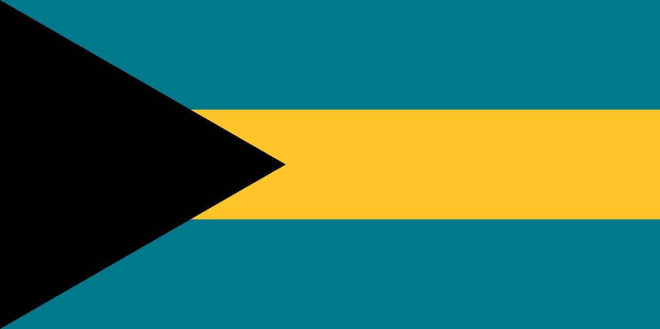 | 1 | 나소 | 워싱턴DC | 멕시코시티 | 브라질리아 | 보고타 | 아순시온 | 라파스 | 리마 | 몬테비데오 | 로조 | 키토 | 산티아고 | 부에노스아이레스 | 테구시갈파 | 산살바도르 | 산호세 | 킹스턴 | 라바트 | 알제 | 트리폴리 | 카이로 | 하르툼 | 아디스아바바 | 모가디슈 | 은자메나 | 바마코 | 코나크리 | 아크라 | 리브르빌 | 프리토리아 | 키갈리 | 릴롱궤 | 음바바네 | 튀니스 | 나이로비 | 다르에스살람 | 브리자빌
56 | c | 아메리카, 아프리카 수도 | '콜롬비아'의 수도는? |  | 1 | 보고타 | 워싱턴DC | 멕시코시티 | 브라질리아 | 나소 | 아순시온 | 라파스 | 리마 | 몬테비데오 | 로조 | 키토 | 산티아고 | 부에노스아이레스 | 테구시갈파 | 산살바도르 | 산호세 | 킹스턴 | 라바트 | 알제 | 트리폴리 | 카이로 | 하르툼 | 아디스아바바 | 모가디슈 | 은자메나 | 바마코 | 코나크리 | 아크라 | 리브르빌 | 프리토리아 | 키갈리 | 릴롱궤 | 음바바네 | 튀니스 | 나이로비 | 다르에스살람 | 브리자빌
57 | c | 아메리카, 아프리카 수도 | '파라과이'의 수도는? |  | 1 | 아순시온 | 워싱턴DC | 멕시코시티 | 브라질리아 | 나소 | 보고타 | 라파스 | 리마 | 몬테비데오 | 로조 | 키토 | 산티아고 | 부에노스아이레스 | 테구시갈파 | 산살바도르 | 산호세 | 킹스턴 | 라바트 | 알제 | 트리폴리 | 카이로 | 하르툼 | 아디스아바바 | 모가디슈 | 은자메나 | 바마코 | 코나크리 | 아크라 | 리브르빌 | 프리토리아 | 키갈리 | 릴롱궤 | 음바바네 | 튀니스 | 나이로비 | 다르에스살람 | 브리자빌
58 | c | 아메리카, 아프리카 수도 | '볼리비아'의 수도는? |  | 1 | 라파스 | 워싱턴DC | 멕시코시티 | 브라질리아 | 나소 | 보고타 | 아순시온 | 리마 | 몬테비데오 | 로조 | 키토 | 산티아고 | 부에노스아이레스 | 테구시갈파 | 산살바도르 | 산호세 | 킹스턴 | 라바트 | 알제 | 트리폴리 | 카이로 | 하르툼 | 아디스아바바 | 모가디슈 | 은자메나 | 바마코 | 코나크리 | 아크라 | 리브르빌 | 프리토리아 | 키갈리 | 릴롱궤 | 음바바네 | 튀니스 | 나이로비 | 다르에스살람 | 브리자빌
59 | c | 아메리카, 아프리카 수도 | '페루'의 수도는? |  | 1 | 리마 | 워싱턴DC | 멕시코시티 | 브라질리아 | 나소 | 보고타 | 아순시온 | 라파스 | 몬테비데오 | 로조 | 키토 | 산티아고 | 부에노스아이레스 | 테구시갈파 | 산살바도르 | 산호세 | 킹스턴 | 라바트 | 알제 | 트리폴리 | 카이로 | 하르툼 | 아디스아바바 | 모가디슈 | 은자메나 | 바마코 | 코나크리 | 아크라 | 리브르빌 | 프리토리아 | 키갈리 | 릴롱궤 | 음바바네 | 튀니스 | 나이로비 | 다르에스살람 | 브리자빌
60 | c | 아메리카, 아프리카 수도 | '우루과이'의 수도는? |  | 1 | 몬테비데오 | 워싱턴DC | 멕시코시티 | 브라질리아 | 나소 | 보고타 | 아순시온 | 라파스 | 리마 | 로조 | 키토 | 산티아고 | 부에노스아이레스 | 테구시갈파 | 산살바도르 | 산호세 | 킹스턴 | 라바트 | 알제 | 트리폴리 | 카이로 | 하르툼 | 아디스아바바 | 모가디슈 | 은자메나 | 바마코 | 코나크리 | 아크라 | 리브르빌 | 프리토리아 | 키갈리 | 릴롱궤 | 음바바네 | 튀니스 | 나이로비 | 다르에스살람 | 브리자빌
61 | c | 아메리카, 아프리카 수도 | '도미니카'의 수도는? |  | 1 | 로조 | 워싱턴DC | 멕시코시티 | 브라질리아 | 나소 | 보고타 | 아순시온 | 라파스 | 리마 | 몬테비데오 | 키토 | 산티아고 | 부에노스아이레스 | 테구시갈파 | 산살바도르 | 산호세 | 킹스턴 | 라바트 | 알제 | 트리폴리 | 카이로 | 하르툼 | 아디스아바바 | 모가디슈 | 은자메나 | 바마코 | 코나크리 | 아크라 | 리브르빌 | 프리토리아 | 키갈리 | 릴롱궤 | 음바바네 | 튀니스 | 나이로비 | 다르에스살람 | 브리자빌
62 | c | 아메리카, 아프리카 수도 | '에콰도르'의 수도는? |  | 1 | 키토 | 워싱턴DC | 멕시코시티 | 브라질리아 | 나소 | 보고타 | 아순시온 | 라파스 | 리마 | 몬테비데오 | 로조 | 산티아고 | 부에노스아이레스 | 테구시갈파 | 산살바도르 | 산호세 | 킹스턴 | 라바트 | 알제 | 트리폴리 | 카이로 | 하르툼 | 아디스아바바 | 모가디슈 | 은자메나 | 바마코 | 코나크리 | 아크라 | 리브르빌 | 프리토리아 | 키갈리 | 릴롱궤 | 음바바네 | 튀니스 | 나이로비 | 다르에스살람 | 브리자빌
63 | c | 아메리카, 아프리카 수도 | '칠레'의 수도는? |  | 1 | 산티아고 | 워싱턴DC | 멕시코시티 | 브라질리아 | 나소 | 보고타 | 아순시온 | 라파스 | 리마 | 몬테비데오 | 로조 | 키토 | 부에노스아이레스 | 테구시갈파 | 산살바도르 | 산호세 | 킹스턴 | 라바트 | 알제 | 트리폴리 | 카이로 | 하르툼 | 아디스아바바 | 모가디슈 | 은자메나 | 바마코 | 코나크리 | 아크라 | 리브르빌 | 프리토리아 | 키갈리 | 릴롱궤 | 음바바네 | 튀니스 | 나이로비 | 다르에스살람 | 브리자빌
64 | c | 아메리카, 아프리카 수도 | '아르헨티나'의 수도는? |  | 1 | 부에노스아이레스 | 워싱턴DC | 멕시코시티 | 브라질리아 | 나소 | 보고타 | 아순시온 | 라파스 | 리마 | 몬테비데오 | 로조 | 키토 | 산티아고 | 테구시갈파 | 산살바도르 | 산호세 | 킹스턴 | 라바트 | 알제 | 트리폴리 | 카이로 | 하르툼 | 아디스아바바 | 모가디슈 | 은자메나 | 바마코 | 코나크리 | 아크라 | 리브르빌 | 프리토리아 | 키갈리 | 릴롱궤 | 음바바네 | 튀니스 | 나이로비 | 다르에스살람 | 브리자빌
65 | c | 아메리카, 아프리카 수도 | '온두라스'의 수도는? |  | 1 | 테구시갈파 | 워싱턴DC | 멕시코시티 | 브라질리아 | 나소 | 보고타 | 아순시온 | 라파스 | 리마 | 몬테비데오 | 로조 | 키토 | 산티아고 | 부에노스아이레스 | 산살바도르 | 산호세 | 킹스턴 | 라바트 | 알제 | 트리폴리 | 카이로 | 하르툼 | 아디스아바바 | 모가디슈 | 은자메나 | 바마코 | 코나크리 | 아크라 | 리브르빌 | 프리토리아 | 키갈리 | 릴롱궤 | 음바바네 | 튀니스 | 나이로비 | 다르에스살람 | 브리자빌
66 | c | 아메리카, 아프리카 수도 | '엘살바도르'의 수도는? |  | 1 | 산살바도르 | 워싱턴DC | 멕시코시티 | 브라질리아 | 나소 | 보고타 | 아순시온 | 라파스 | 리마 | 몬테비데오 | 로조 | 키토 | 산티아고 | 부에노스아이레스 | 테구시갈파 | 산호세 | 킹스턴 | 라바트 | 알제 | 트리폴리 | 카이로 | 하르툼 | 아디스아바바 | 모가디슈 | 은자메나 | 바마코 | 코나크리 | 아크라 | 리브르빌 | 프리토리아 | 키갈리 | 릴롱궤 | 음바바네 | 튀니스 | 나이로비 | 다르에스살람 | 브리자빌
67 | c | 아메리카, 아프리카 수도 | '코스타리카'의 수도는? |  | 1 | 산호세 | 워싱턴DC | 멕시코시티 | 브라질리아 | 나소 | 보고타 | 아순시온 | 라파스 | 리마 | 몬테비데오 | 로조 | 키토 | 산티아고 | 부에노스아이레스 | 테구시갈파 | 산살바도르 | 킹스턴 | 라바트 | 알제 | 트리폴리 | 카이로 | 하르툼 | 아디스아바바 | 모가디슈 | 은자메나 | 바마코 | 코나크리 | 아크라 | 리브르빌 | 프리토리아 | 키갈리 | 릴롱궤 | 음바바네 | 튀니스 | 나이로비 | 다르에스살람 | 브리자빌
68 | c | 아메리카, 아프리카 수도 | '자메이카'의 수도는? |  | 1 | 킹스턴 | 워싱턴DC | 멕시코시티 | 브라질리아 | 나소 | 보고타 | 아순시온 | 라파스 | 리마 | 몬테비데오 | 로조 | 키토 | 산티아고 | 부에노스아이레스 | 테구시갈파 | 산살바도르 | 산호세 | 라바트 | 알제 | 트리폴리 | 카이로 | 하르툼 | 아디스아바바 | 모가디슈 | 은자메나 | 바마코 | 코나크리 | 아크라 | 리브르빌 | 프리토리아 | 키갈리 | 릴롱궤 | 음바바네 | 튀니스 | 나이로비 | 다르에스살람 | 브리자빌
69 | c | 아메리카, 아프리카 수도 | '모로코'의 수도는? |  | 1 | 라바트 | 워싱턴DC | 멕시코시티 | 브라질리아 | 나소 | 보고타 | 아순시온 | 라파스 | 리마 | 몬테비데오 | 로조 | 키토 | 산티아고 | 부에노스아이레스 | 테구시갈파 | 산살바도르 | 산호세 | 킹스턴 | 알제 | 트리폴리 | 카이로 | 하르툼 | 아디스아바바 | 모가디슈 | 은자메나 | 바마코 | 코나크리 | 아크라 | 리브르빌 | 프리토리아 | 키갈리 | 릴롱궤 | 음바바네 | 튀니스 | 나이로비 | 다르에스살람 | 브리자빌
70 | c | 아메리카, 아프리카 수도 | '알제리'의 수도는? |  | 1 | 알제 | 워싱턴DC | 멕시코시티 | 브라질리아 | 나소 | 보고타 | 아순시온 | 라파스 | 리마 | 몬테비데오 | 로조 | 키토 | 산티아고 | 부에노스아이레스 | 테구시갈파 | 산살바도르 | 산호세 | 킹스턴 | 라바트 | 트리폴리 | 카이로 | 하르툼 | 아디스아바바 | 모가디슈 | 은자메나 | 바마코 | 코나크리 | 아크라 | 리브르빌 | 프리토리아 | 키갈리 | 릴롱궤 | 음바바네 | 튀니스 | 나이로비 | 다르에스살람 | 브리자빌
71 | c | 아메리카, 아프리카 수도 | '리비아'의 수도는? |  | 1 | 트리폴리 | 워싱턴DC | 멕시코시티 | 브라질리아 | 나소 | 보고타 | 아순시온 | 라파스 | 리마 | 몬테비데오 | 로조 | 키토 | 산티아고 | 부에노스아이레스 | 테구시갈파 | 산살바도르 | 산호세 | 킹스턴 | 라바트 | 알제 | 카이로 | 하르툼 | 아디스아바바 | 모가디슈 | 은자메나 | 바마코 | 코나크리 | 아크라 | 리브르빌 | 프리토리아 | 키갈리 | 릴롱궤 | 음바바네 | 튀니스 | 나이로비 | 다르에스살람 | 브리자빌
72 | c | 아메리카, 아프리카 수도 | '이집트'의 수도는? |  | 1 | 카이로 | 워싱턴DC | 멕시코시티 | 브라질리아 | 나소 | 보고타 | 아순시온 | 라파스 | 리마 | 몬테비데오 | 로조 | 키토 | 산티아고 | 부에노스아이레스 | 테구시갈파 | 산살바도르 | 산호세 | 킹스턴 | 라바트 | 알제 | 트리폴리 | 하르툼 | 아디스아바바 | 모가디슈 | 은자메나 | 바마코 | 코나크리 | 아크라 | 리브르빌 | 프리토리아 | 키갈리 | 릴롱궤 | 음바바네 | 튀니스 | 나이로비 | 다르에스살람 | 브리자빌
73 | c | 아메리카, 아프리카 수도 | '수단'의 수도는? |  | 1 | 하르툼 | 워싱턴DC | 멕시코시티 | 브라질리아 | 나소 | 보고타 | 아순시온 | 라파스 | 리마 | 몬테비데오 | 로조 | 키토 | 산티아고 | 부에노스아이레스 | 테구시갈파 | 산살바도르 | 산호세 | 킹스턴 | 라바트 | 알제 | 트리폴리 | 카이로 | 아디스아바바 | 모가디슈 | 은자메나 | 바마코 | 코나크리 | 아크라 | 리브르빌 | 프리토리아 | 키갈리 | 릴롱궤 | 음바바네 | 튀니스 | 나이로비 | 다르에스살람 | 브리자빌
74 | c | 아메리카, 아프리카 수도 | '에티오피아'의 수도는? |  | 1 | 아디스아바바 | 워싱턴DC | 멕시코시티 | 브라질리아 | 나소 | 보고타 | 아순시온 | 라파스 | 리마 | 몬테비데오 | 로조 | 키토 | 산티아고 | 부에노스아이레스 | 테구시갈파 | 산살바도르 | 산호세 | 킹스턴 | 라바트 | 알제 | 트리폴리 | 카이로 | 하르툼 | 모가디슈 | 은자메나 | 바마코 | 코나크리 | 아크라 | 리브르빌 | 프리토리아 | 키갈리 | 릴롱궤 | 음바바네 | 튀니스 | 나이로비 | 다르에스살람 | 브리자빌
75 | c | 아메리카, 아프리카 수도 | '소말리아'의 수도는? |  | 1 | 모가디슈 | 워싱턴DC | 멕시코시티 | 브라질리아 | 나소 | 보고타 | 아순시온 | 라파스 | 리마 | 몬테비데오 | 로조 | 키토 | 산티아고 | 부에노스아이레스 | 테구시갈파 | 산살바도르 | 산호세 | 킹스턴 | 라바트 | 알제 | 트리폴리 | 카이로 | 하르툼 | 아디스아바바 | 은자메나 | 바마코 | 코나크리 | 아크라 | 리브르빌 | 프리토리아 | 키갈리 | 릴롱궤 | 음바바네 | 튀니스 | 나이로비 | 다르에스살람 | 브리자빌
76 | c | 아메리카, 아프리카 수도 | '차드'의 수도는? |  | 1 | 은자메나 | 워싱턴DC | 멕시코시티 | 브라질리아 | 나소 | 보고타 | 아순시온 | 라파스 | 리마 | 몬테비데오 | 로조 | 키토 | 산티아고 | 부에노스아이레스 | 테구시갈파 | 산살바도르 | 산호세 | 킹스턴 | 라바트 | 알제 | 트리폴리 | 카이로 | 하르툼 | 아디스아바바 | 모가디슈 | 바마코 | 코나크리 | 아크라 | 리브르빌 | 프리토리아 | 키갈리 | 릴롱궤 | 음바바네 | 튀니스 | 나이로비 | 다르에스살람 | 브리자빌
77 | c | 아메리카, 아프리카 수도 | '말리'의 수도는? |  | 1 | 바마코 | 워싱턴DC | 멕시코시티 | 브라질리아 | 나소 | 보고타 | 아순시온 | 라파스 | 리마 | 몬테비데오 | 로조 | 키토 | 산티아고 | 부에노스아이레스 | 테구시갈파 | 산살바도르 | 산호세 | 킹스턴 | 라바트 | 알제 | 트리폴리 | 카이로 | 하르툼 | 아디스아바바 | 모가디슈 | 은자메나 | 코나크리 | 아크라 | 리브르빌 | 프리토리아 | 키갈리 | 릴롱궤 | 음바바네 | 튀니스 | 나이로비 | 다르에스살람 | 브리자빌
78 | c | 아메리카, 아프리카 수도 | '기니'의 수도는? |  | 1 | 코나크리 | 워싱턴DC | 멕시코시티 | 브라질리아 | 나소 | 보고타 | 아순시온 | 라파스 | 리마 | 몬테비데오 | 로조 | 키토 | 산티아고 | 부에노스아이레스 | 테구시갈파 | 산살바도르 | 산호세 | 킹스턴 | 라바트 | 알제 | 트리폴리 | 카이로 | 하르툼 | 아디스아바바 | 모가디슈 | 은자메나 | 바마코 | 아크라 | 리브르빌 | 프리토리아 | 키갈리 | 릴롱궤 | 음바바네 | 튀니스 | 나이로비 | 다르에스살람 | 브리자빌
79 | c | 아메리카, 아프리카 수도 | '가나'의 수도는? |  | 1 | 아크라 | 워싱턴DC | 멕시코시티 | 브라질리아 | 나소 | 보고타 | 아순시온 | 라파스 | 리마 | 몬테비데오 | 로조 | 키토 | 산티아고 | 부에노스아이레스 | 테구시갈파 | 산살바도르 | 산호세 | 킹스턴 | 라바트 | 알제 | 트리폴리 | 카이로 | 하르툼 | 아디스아바바 | 모가디슈 | 은자메나 | 바마코 | 코나크리 | 리브르빌 | 프리토리아 | 키갈리 | 릴롱궤 | 음바바네 | 튀니스 | 나이로비 | 다르에스살람 | 브리자빌
80 | c | 아메리카, 아프리카 수도 | '가봉'의 수도는? |  | 1 | 리브르빌 | 워싱턴DC | 멕시코시티 | 브라질리아 | 나소 | 보고타 | 아순시온 | 라파스 | 리마 | 몬테비데오 | 로조 | 키토 | 산티아고 | 부에노스아이레스 | 테구시갈파 | 산살바도르 | 산호세 | 킹스턴 | 라바트 | 알제 | 트리폴리 | 카이로 | 하르툼 | 아디스아바바 | 모가디슈 | 은자메나 | 바마코 | 코나크리 | 아크라 | 프리토리아 | 키갈리 | 릴롱궤 | 음바바네 | 튀니스 | 나이로비 | 다르에스살람 | 브리자빌
81 | c | 아메리카, 아프리카 수도 | 남아공(남아프리카 공화국)'의 수도는? |  | 1 | 프리토리아 | 워싱턴DC | 멕시코시티 | 브라질리아 | 나소 | 보고타 | 아순시온 | 라파스 | 리마 | 몬테비데오 | 로조 | 키토 | 산티아고 | 부에노스아이레스 | 테구시갈파 | 산살바도르 | 산호세 | 킹스턴 | 라바트 | 알제 | 트리폴리 | 카이로 | 하르툼 | 아디스아바바 | 모가디슈 | 은자메나 | 바마코 | 코나크리 | 아크라 | 리브르빌 | 키갈리 | 릴롱궤 | 음바바네 | 튀니스 | 나이로비 | 다르에스살람 | 브리자빌
82 | c | 아메리카, 아프리카 수도 | '르완다'의 수도는? |  | 1 | 키갈리 | 워싱턴DC | 멕시코시티 | 브라질리아 | 나소 | 보고타 | 아순시온 | 라파스 | 리마 | 몬테비데오 | 로조 | 키토 | 산티아고 | 부에노스아이레스 | 테구시갈파 | 산살바도르 | 산호세 | 킹스턴 | 라바트 | 알제 | 트리폴리 | 카이로 | 하르툼 | 아디스아바바 | 모가디슈 | 은자메나 | 바마코 | 코나크리 | 아크라 | 리브르빌 | 프리토리아 | 릴롱궤 | 음바바네 | 튀니스 | 나이로비 | 다르에스살람 | 브리자빌
83 | c | 아메리카, 아프리카 수도 | '말라위'의 수도는? |  | 1 | 릴롱궤 | 워싱턴DC | 멕시코시티 | 브라질리아 | 나소 | 보고타 | 아순시온 | 라파스 | 리마 | 몬테비데오 | 로조 | 키토 | 산티아고 | 부에노스아이레스 | 테구시갈파 | 산살바도르 | 산호세 | 킹스턴 | 라바트 | 알제 | 트리폴리 | 카이로 | 하르툼 | 아디스아바바 | 모가디슈 | 은자메나 | 바마코 | 코나크리 | 아크라 | 리브르빌 | 프리토리아 | 키갈리 | 음바바네 | 튀니스 | 나이로비 | 다르에스살람 | 브리자빌
84 | c | 아메리카, 아프리카 수도 | '튀니지'의 수도는? |  | 1 | 튀니스 | 워싱턴DC | 멕시코시티 | 브라질리아 | 나소 | 보고타 | 아순시온 | 라파스 | 리마 | 몬테비데오 | 로조 | 키토 | 산티아고 | 부에노스아이레스 | 테구시갈파 | 산살바도르 | 산호세 | 킹스턴 | 라바트 | 알제 | 트리폴리 | 카이로 | 하르툼 | 아디스아바바 | 모가디슈 | 은자메나 | 바마코 | 코나크리 | 아크라 | 리브르빌 | 프리토리아 | 키갈리 | 릴롱궤 | 음바바네 | 나이로비 | 다르에스살람 | 브리자빌
85 | c | 아메리카, 아프리카 수도 | '케냐'의 수도는? |  | 1 | 나이로비 | 워싱턴DC | 멕시코시티 | 브라질리아 | 나소 | 보고타 | 아순시온 | 라파스 | 리마 | 몬테비데오 | 로조 | 키토 | 산티아고 | 부에노스아이레스 | 테구시갈파 | 산살바도르 | 산호세 | 킹스턴 | 라바트 | 알제 | 트리폴리 | 카이로 | 하르툼 | 아디스아바바 | 모가디슈 | 은자메나 | 바마코 | 코나크리 | 아크라 | 리브르빌 | 프리토리아 | 키갈리 | 릴롱궤 | 음바바네 | 튀니스 | 다르에스살람 | 브리자빌
86 | c | 아메리카, 아프리카 수도 | '탄자니아'의 수도는? |  | 1 | 다르에스살람 | 워싱턴DC | 멕시코시티 | 브라질리아 | 나소 | 보고타 | 아순시온 | 라파스 | 리마 | 몬테비데오 | 로조 | 키토 | 산티아고 | 부에노스아이레스 | 테구시갈파 | 산살바도르 | 산호세 | 킹스턴 | 라바트 | 알제 | 트리폴리 | 카이로 | 하르툼 | 아디스아바바 | 모가디슈 | 은자메나 | 바마코 | 코나크리 | 아크라 | 리브르빌 | 프리토리아 | 키갈리 | 릴롱궤 | 음바바네 | 튀니스 | 나이로비 | 브리자빌
87 | c | 중앙 유럽 | '폴란드'의 수도는? |  | 1 | 바르샤바 | 산후안 | 파나마시티 | 이슬라마바드 | 파리 | 마드리드 | 모나코 | 리스본 | 모스크바 | 로마 | 암스테르담 | 키예프 | 부다페스트 | 앙카라 | 코펜하겐 | 헬싱키 | 티라냐 | 아테네 | 베른 | 베오그라드 | 더블린 | 부쿠레슈티 | 캔버라 | 웰린턴 | 야렌 | 포트빌라 | 수바 | 코로르 | 티라와 | 포트모르즈비
88 | c | 동아시아 | '동티모르'의 수도는? |  | 1 | 딜리 | 코펜하겐 | 로조 | 산토도밍고 | 베를린 | 마드리드 | 모나코 | 리스본 | 모스크바 | 로마 | 암스테르담 | 키예프 | 부다페스트 | 앙카라 | 코펜하겐 | 헬싱키 | 티라냐 | 아테네 | 베른 | 베오그라드 | 더블린 | 부쿠레슈티 | 캔버라 | 웰린턴 | 야렌 | 포트빌라 | 수바 | 코로르 | 티라와 | 포트모르즈비
89 | c | 동유럽 | '아제르바이잔'의 수도는? |  | 1 | 바쿠 | 워싱턴DC | 멕시코시티 | 브라질리아 | 나소 | 보고타 | 아순시온 | 라파스 | 리마 | 몬테비데오 | 로조 | 키토 | 산티아고 | 부에노스아이레스 | 테구시갈파 | 산살바도르 | 산호세 | 킹스턴 | 라바트 | 알제 | 트리폴리 | 카이로 | 하르툼 | 아디스아바바 | 모가디슈 | 은자메나 | 바마코 | 코나크리 | 아크라 | 리브르빌 | 프리토리아 | 키갈리 | 릴롱궤 | 음바바네 | 튀니스 | 나이로비 | 브리자빌

